Planck
CONSIGLIAMO DI APRIRE IL FILE CON EXCEL PER VISUALIZZARE CORRETTAMENTE L'IMPAGINAZIONE COME INTESA DAGLI AUTORI

GRUPPO D7
COSTA, DI PAOLA, DUI
ESPERIENZA 9
COSTANTE DI PLANCK

RICERCA DELLA TENSIONE DI ARRESTO

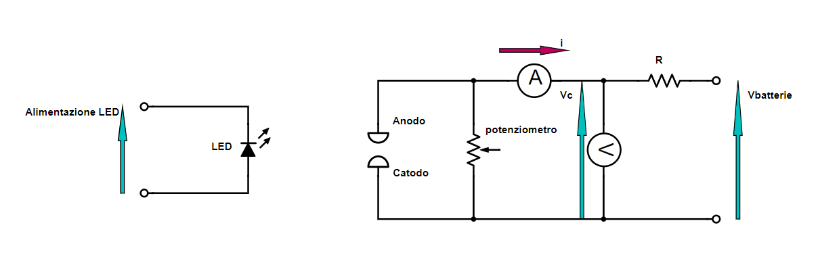

* L'errore sulle correnti è pari a quello di sensibilità abbiamo aspettato un tempo molto grande per ogni misura affinchè il valore di corrente fosse stabile fino all'ultima cifra.

 |  |  |  |  |  |  | λp (nm) | σλpsx (nm) | σλpdx (nm) | colore | νp (THz) | σνsx (THz) | σνdx (THz) | Vc (mV) | σVc (mV) | i (nA) | σi (nA)
spettro di intensità vs lunghezza d'onda del LED |  |  |  |  |  |  | lunghezza d'onda corrispondente al picco dello spettro | HWHM della coda destra dello dello spettro in frequenza | HWHM della coda destra dello dello spettro in frequenza | conversione di λp in valori RGB | frequeza corrispondente a λp | errore propagato | errore propagato | tensione di controcampo | errore sull'ultima cifra stabile segnata dallo strumento | corrente generata tra anodo e catodo dagli elettroni scalzati per effetto fotoelettrico | *
spettrofotometro Avaspec 2048 e software di acquisizione Avantes |  |  |  |  |  |  |  |  |  |  | ν = c / λ | ν = c / λ | ν = c / λ | Amprobe 37XR-A | Amprobe 37XR-A | Keithley 6485 | Keithley 6485
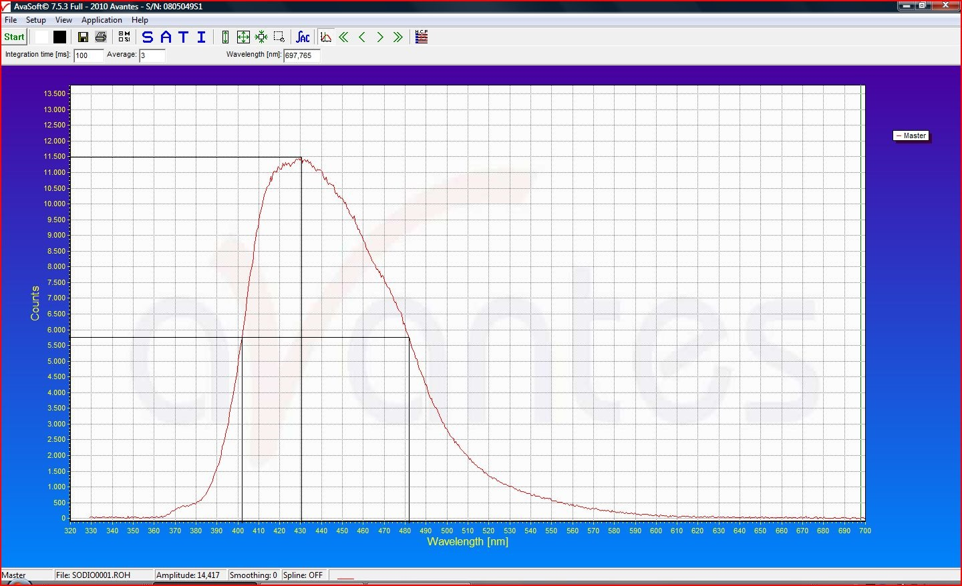
 |  |  |  |  |  |  | 430 | 28 | 52 |  | 697 | 45 | 84 | 1.3 | 0.1 | 0.24925 | 0.00001
 |  |  |  |  |  |  |  |  |  |  |  |  |  | 100.4 | 0.1 | 0.13342 | 0.00001
 |  |  |  |  |  |  |  |  |  |  |  |  |  | 193.6 | 0.1 | 0.07488 | 0.00001
 |  |  |  |  |  |  |  |  |  |  |  |  |  | 308.1 | 0.1 | 0.03820 | 0.00001
 |  |  |  |  |  |  |  |  |  |  |  |  |  | 398.0 | 0.1 | 0.02388 | 0.00001
 |  |  |  |  |  |  |  |  |  |  |  |  |  | 506.2 | 0.1 | 0.01395 | 0.00001
 |  |  |  |  |  |  |  |  |  |  |  |  |  | 606.1 | 0.1 | 0.00844 | 0.00001
 |  |  |  |  |  |  |  |  |  |  |  |  |  | 702.8 | 0.1 | 0.00502 | 0.00001
 |  |  |  |  |  |  |  |  |  |  |  |  |  | 804.4 | 0.1 | 0.00265 | 0.00001
 |  |  |  |  |  |  |  |  |  |  |  |  |  | 903.7 | 0.1 | 0.00126 | 0.00001
 |  |  |  |  |  |  |  |  |  |  |  |  |  | 1000 | 1 | 0.00034 | 0.00001
 |  |  |  |  |  |  |  |  |  |  |  |  |  | 1116 | 1 | -0.00025 | 0.00001
 |  |  |  |  |  |  |  |  |  |  |  |  |  | 1203 | 1 | -0.00052 | 0.00001
 |  |  |  |  |  |  |  |  |  |  |  |  |  | 1258 | 1 | -0.00062 | 0.00001
 |  |  |  |  |  |  |  |  |  |  |  |  |  | 1287 | 1 | -0.00063 | 0.00001
 |  |  |  |  |  |  |  |  |  |  |  |  |  | 1320 | 1 | -0.00070 | 0.00001
 |  |  |  |  |  |  |  |  |  |  |  |  |  | 1350 | 1 | -0.00070 | 0.00001
 |  |  |  |  |  |  |  |  |  |  |  |  |  | 1379 | 1 | -0.00075 | 0.00001
 |  |  |  |  |  |  |  |  |  |  |  |  |  | 1406 | 1 | -0.00079 | 0.00001
 |  |  |  |  |  |  |  |  |  |  |  |  |  | 1421 | 1 | -0.00078 | 0.00001
 |  |  |  |  |  |  |  |  |  |  |  |  |  | 1457 | 1 | -0.00080 | 0.00001
 |  |  |  |  |  |  |  |  |  |  |  |  |  | 1483 | 1 | -0.00077 | 0.00001
 |  |  |  |  |  |  |  |  |  |  |  |  |  | 1512 | 1 | -0.00082 | 0.00001
 |  |  |  |  |  |  |  |  |  |  |  |  |  | 1525 | 1 | -0.00081 | 0.00001
 |  |  |  |  |  |  |  |  |  |  |  |  |  | 1575 | 1 | -0.00082 | 0.00001
 |  |  |  |  |  |  |  |  |  |  |  |  |  | 1702 | 1 | -0.00085 | 0.00001
 |  |  |  |  |  |  |  |  |  |  |  |  |  | 1908 | 1 | -0.00086 | 0.00001
 |  |  |  |  |  |  |  |  |  |  |  |  |  | 2293 | 1 | -0.00091 | 0.00001
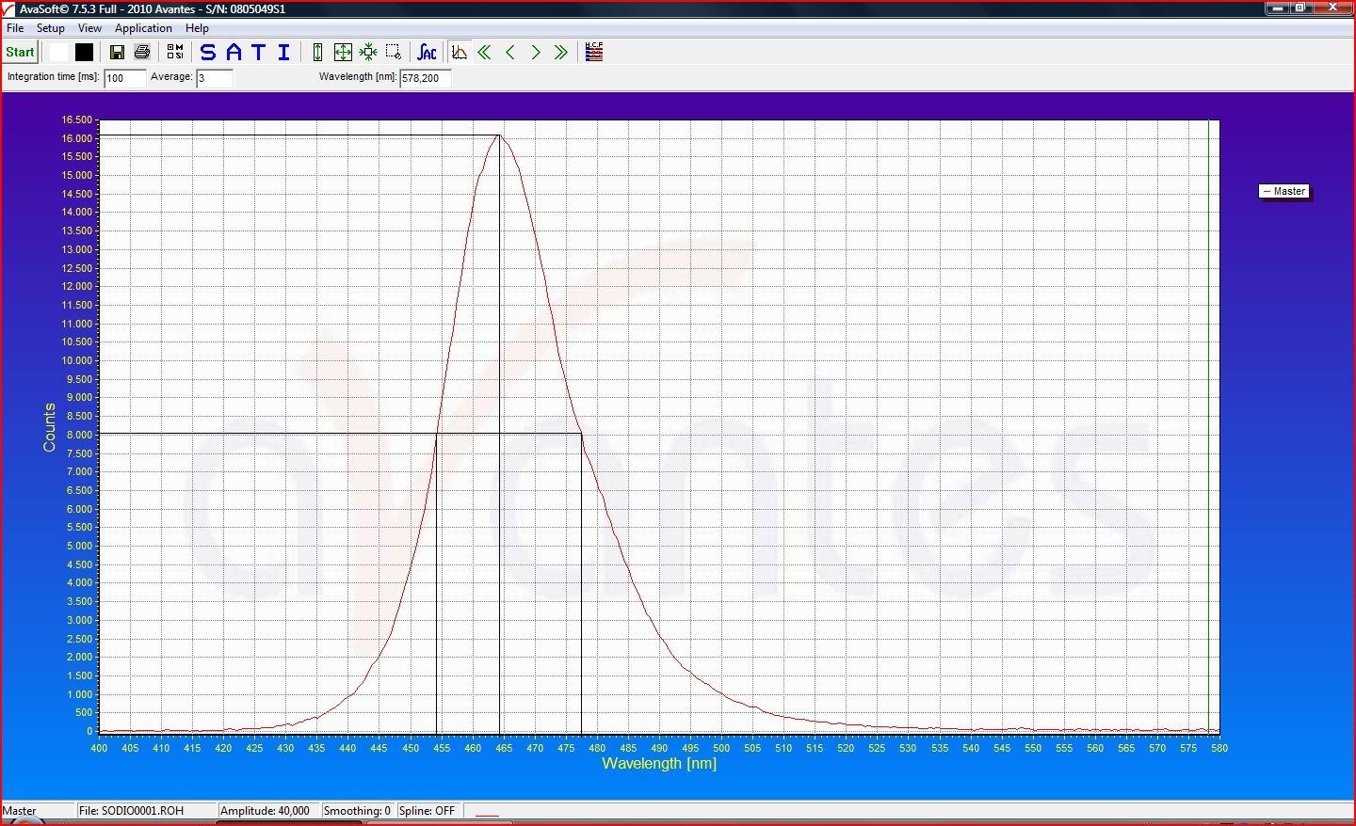
 |  |  |  |  |  |  | 464 | 13 | 10 |  | 646 | 18 | 14 | 1.3 | 0.1 | 0.32187 | 0.00001
 |  |  |  |  |  |  |  |  |  |  |  |  |  | 116 | 0.1 | 0.24864 | 0.00001
 |  |  |  |  |  |  |  |  |  |  |  |  |  | 302.2 | 0.1 | 0.14146 | 0.00001
 |  |  |  |  |  |  |  |  |  |  |  |  |  | 499.8 | 0.1 | 0.05759 | 0.00001
 |  |  |  |  |  |  |  |  |  |  |  |  |  | 701.2 | 0.1 | 0.01645 | 0.00001
 |  |  |  |  |  |  |  |  |  |  |  |  |  | 993 | 1 | -0.00011 | 0.00001
 |  |  |  |  |  |  |  |  |  |  |  |  |  | 1028 | 1 | -0.00086 | 0.00001
 |  |  |  |  |  |  |  |  |  |  |  |  |  | 1049 | 1 | -0.00120 | 0.00001
 |  |  |  |  |  |  |  |  |  |  |  |  |  | 1081 | 1 | -0.00161 | 0.00001
 |  |  |  |  |  |  |  |  |  |  |  |  |  | 1102 | 1 | -0.00184 | 0.00001
 |  |  |  |  |  |  |  |  |  |  |  |  |  | 1150 | 1 | -0.00233 | 0.00001
 |  |  |  |  |  |  |  |  |  |  |  |  |  | 1200 | 1 | -0.00271 | 0.00001
 |  |  |  |  |  |  |  |  |  |  |  |  |  | 1250 | 1 | -0.00297 | 0.00001
 |  |  |  |  |  |  |  |  |  |  |  |  |  | 1298 | 1 | -0.00319 | 0.00001
 |  |  |  |  |  |  |  |  |  |  |  |  |  | 1349 | 1 | -0.00337 | 0.00001
 |  |  |  |  |  |  |  |  |  |  |  |  |  | 1397 | 1 | -0.00349 | 0.00001
 |  |  |  |  |  |  |  |  |  |  |  |  |  | 1452 | 1 | -0.00363 | 0.00001
 |  |  |  |  |  |  |  |  |  |  |  |  |  | 1498 | 1 | -0.00369 | 0.00001
 |  |  |  |  |  |  |  |  |  |  |  |  |  | 1555 | 1 | -0.00377 | 0.00001
 |  |  |  |  |  |  |  |  |  |  |  |  |  | 1607 | 1 | -0.00382 | 0.00001
 |  |  |  |  |  |  |  |  |  |  |  |  |  | 1658 | 1 | -0.0039 | 0.00001
 |  |  |  |  |  |  |  |  |  |  |  |  |  | 1700 | 1 | -0.00393 | 0.00001
 |  |  |  |  |  |  |  |  |  |  |  |  |  | 1749 | 1 | -0.00394 | 0.00001
 |  |  |  |  |  |  |  |  |  |  |  |  |  | 1809 | 1 | -0.00397 | 0.00001
 |  |  |  |  |  |  |  |  |  |  |  |  |  | 1898 | 1 | -0.00407 | 0.00001
 |  |  |  |  |  |  |  |  |  |  |  |  |  | 1999 | 1 | -0.00412 | 0.00001
 |  |  |  |  |  |  |  |  |  |  |  |  |  | 2124 | 1 | -0.00422 | 0.00001
 |  |  |  |  |  |  |  |  |  |  |  |  |  | 2195 | 1 | -0.00425 | 0.00001
 |  |  |  |  |  |  |  |  |  |  |  |  |  | 2442 | 1 | -0.00445 | 0.00001
 |  |  |  |  |  |  |  |  |  |  |  |  |  | 2600 | 1 | -0.00447 | 0.00001
 |  |  |  |  |  |  |  |  |  |  |  |  |  | 2786 | 1 | -0.00453 | 0.00001
 |  |  |  |  |  |  |  |  |  |  |  |  |  | 3013 | 1 | -0.00466 | 0.00001
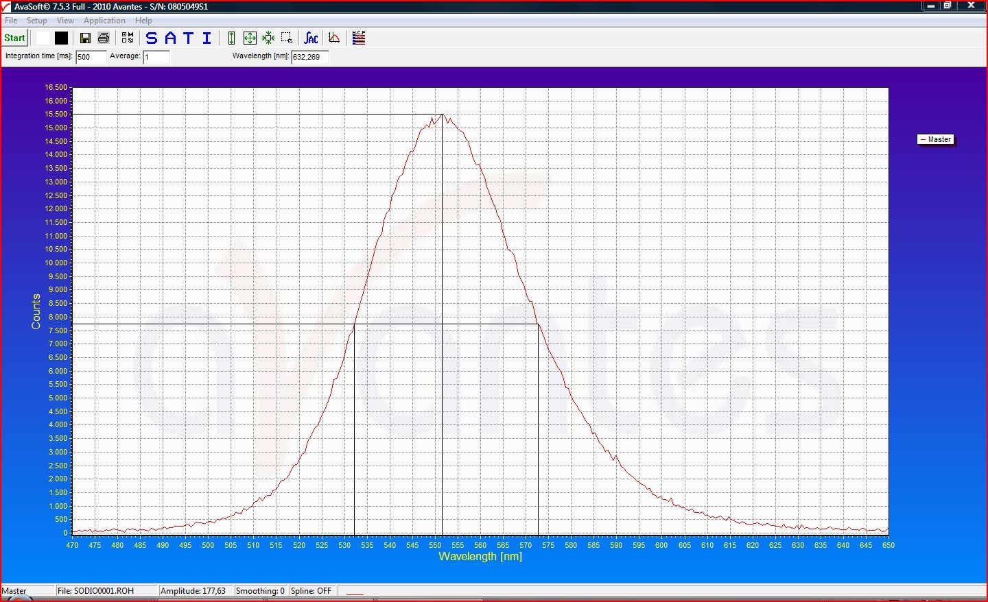
 |  |  |  |  |  |  | 551 | 19 | 22 |  | 544 | 19 | 22 | 1.3 | 0.1 | 0.00149 | 0.00001
 |  |  |  |  |  |  |  |  |  |  |  |  |  | 107.1 | 0.1 | 0.00088 | 0.00001
 |  |  |  |  |  |  |  |  |  |  |  |  |  | 150.0 | 0.1 | 0.00071 | 0.00001
 |  |  |  |  |  |  |  |  |  |  |  |  |  | 251.4 | 0.1 | 0.00039 | 0.00001
 |  |  |  |  |  |  |  |  |  |  |  |  |  | 303.2 | 0.1 | 0.00028 | 0.00001
 |  |  |  |  |  |  |  |  |  |  |  |  |  | 334.9 | 0.1 | 0.00025 | 0.00001
 |  |  |  |  |  |  |  |  |  |  |  |  |  | 401.7 | 0.1 | 0.00014 | 0.00001
 |  |  |  |  |  |  |  |  |  |  |  |  |  | 460.2 | 0.1 | 0.00008 | 0.00001
 |  |  |  |  |  |  |  |  |  |  |  |  |  | 507.6 | 0.1 | 0.00004 | 0.00001
 |  |  |  |  |  |  |  |  |  |  |  |  |  | 552.9 | 0.1 | 0.00001 | 0.00001
 |  |  |  |  |  |  |  |  |  |  |  |  |  | 601.2 | 0.1 | -0.00001 | 0.00001
 |  |  |  |  |  |  |  |  |  |  |  |  |  | 654.2 | 0.1 | -0.00004 | 0.00001
 |  |  |  |  |  |  |  |  |  |  |  |  |  | 751.6 | 0.1 | -0.00008 | 0.00001
 |  |  |  |  |  |  |  |  |  |  |  |  |  | 851.3 | 0.1 | -0.00012 | 0.00001
 |  |  |  |  |  |  |  |  |  |  |  |  |  | 900.4 | 0.1 | -0.00015 | 0.00001
 |  |  |  |  |  |  |  |  |  |  |  |  |  | 951.9 | 0.1 | -0.00016 | 0.00001
 |  |  |  |  |  |  |  |  |  |  |  |  |  | 997.0 | 0.1 | -0.00018 | 0.00001
 |  |  |  |  |  |  |  |  |  |  |  |  |  | 1050 | 1 | -0.00018 | 0.00001
 |  |  |  |  |  |  |  |  |  |  |  |  |  | 1156 | 1 | -0.00020 | 0.00001
 |  |  |  |  |  |  |  |  |  |  |  |  |  | 1303 | 1 | -0.00022 | 0.00001
 |  |  |  |  |  |  |  |  |  |  |  |  |  | 1450 | 1 | -0.00023 | 0.00001
 |  |  |  |  |  |  |  |  |  |  |  |  |  | 1602 | 1 | -0.00023 | 0.00001
 |  |  |  |  |  |  |  |  |  |  |  |  |  | 1807 | 1 | -0.00024 | 0.00001
 |  |  |  |  |  |  |  |  |  |  |  |  |  | 2004 | 1 | -0.00024 | 0.00001
 |  |  |  |  |  |  |  |  |  |  |  |  |  | 2412 | 1 | -0.00027 | 0.00001
 |  |  |  |  |  |  |  |  |  |  |  |  |  | 2602 | 1 | -0.00028 | 0.00001
 |  |  |  |  |  |  |  |  |  |  |  |  |  | 2806 | 1 | -0.00029 | 0.00001
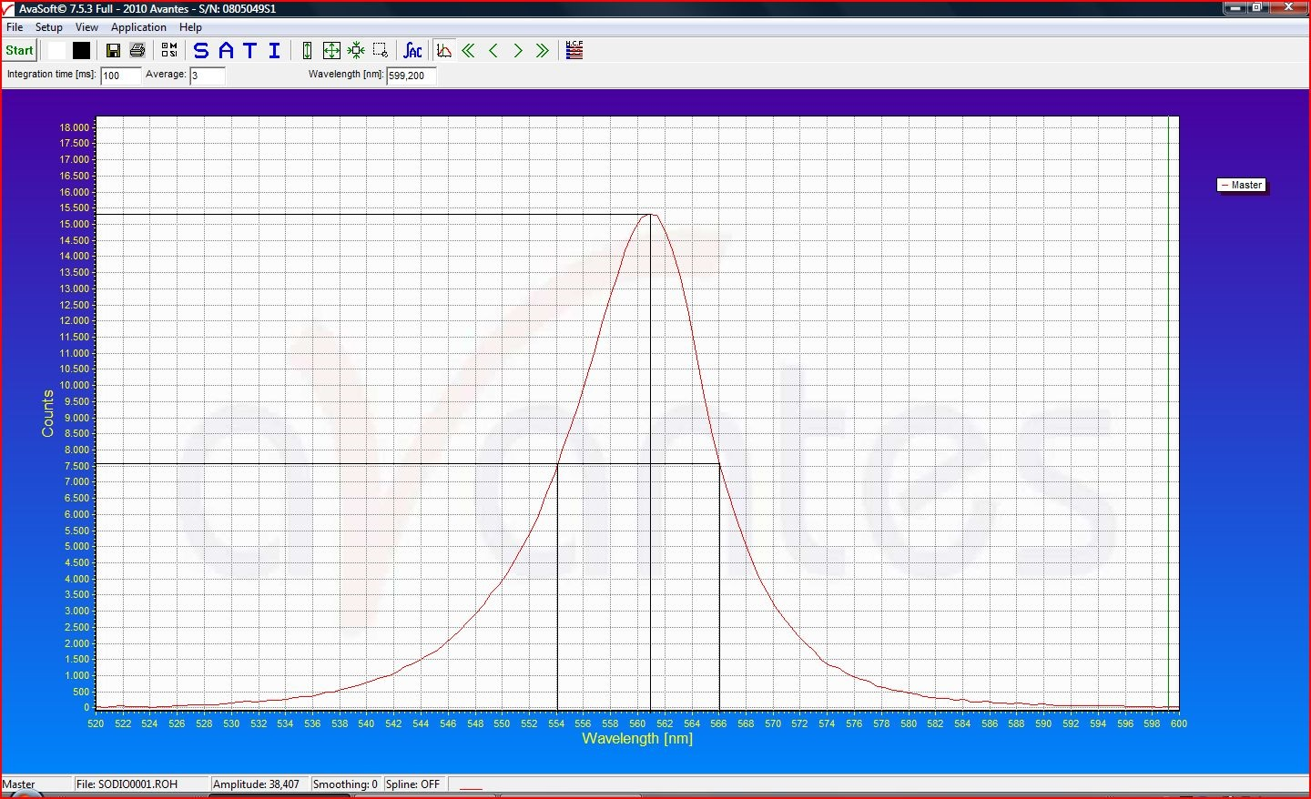
 |  |  |  |  |  |  | 561 | 7 | 5 |  | 534 | 7 | 5 | 1.3 | 0.1 | 0.00113 | 0.00001
 |  |  |  |  |  |  |  |  |  |  |  |  |  | 150.9 | 0.1 | 0.00053 | 0.00001
 |  |  |  |  |  |  |  |  |  |  |  |  |  | 266.6 | 0.1 | 0.00015 | 0.00001
 |  |  |  |  |  |  |  |  |  |  |  |  |  | 299.8 | 0.1 | 0.00011 | 0.00001
 |  |  |  |  |  |  |  |  |  |  |  |  |  | 379.8 | 0.1 | -0.00002 | 0.00001
 |  |  |  |  |  |  |  |  |  |  |  |  |  | 427.1 | 0.1 | -0.00003 | 0.00001
 |  |  |  |  |  |  |  |  |  |  |  |  |  | 471.5 | 0.1 | -0.00005 | 0.00001
 |  |  |  |  |  |  |  |  |  |  |  |  |  | 504.2 | 0.1 | -0.00010 | 0.00001
 |  |  |  |  |  |  |  |  |  |  |  |  |  | 553.2 | 0.1 | -0.00010 | 0.00001
 |  |  |  |  |  |  |  |  |  |  |  |  |  | 604.1 | 0.1 | -0.00012 | 0.00001
 |  |  |  |  |  |  |  |  |  |  |  |  |  | 654.1 | 0.1 | -0.00015 | 0.00001
 |  |  |  |  |  |  |  |  |  |  |  |  |  | 700.7 | 0.1 | -0.00014 | 0.00001
 |  |  |  |  |  |  |  |  |  |  |  |  |  | 750.3 | 0.1 | -0.00017 | 0.00001
 |  |  |  |  |  |  |  |  |  |  |  |  |  | 800.0 | 0.1 | -0.00016 | 0.00001
 |  |  |  |  |  |  |  |  |  |  |  |  |  | 905.5 | 0.1 | -0.00019 | 0.00001
 |  |  |  |  |  |  |  |  |  |  |  |  |  | 999.0 | 0.1 | -0.00020 | 0.00001
 |  |  |  |  |  |  |  |  |  |  |  |  |  | 1149 | 1 | -0.00023 | 0.00001
 |  |  |  |  |  |  |  |  |  |  |  |  |  | 1301 | 1 | -0.00021 | 0.00001
 |  |  |  |  |  |  |  |  |  |  |  |  |  | 1459 | 1 | -0.00024 | 0.00001
 |  |  |  |  |  |  |  |  |  |  |  |  |  | 1562 | 1 | -0.00023 | 0.00001
 |  |  |  |  |  |  |  |  |  |  |  |  |  | 1751 | 1 | -0.00023 | 0.00001
 |  |  |  |  |  |  |  |  |  |  |  |  |  | 2004 | 1 | -0.00024 | 0.00001
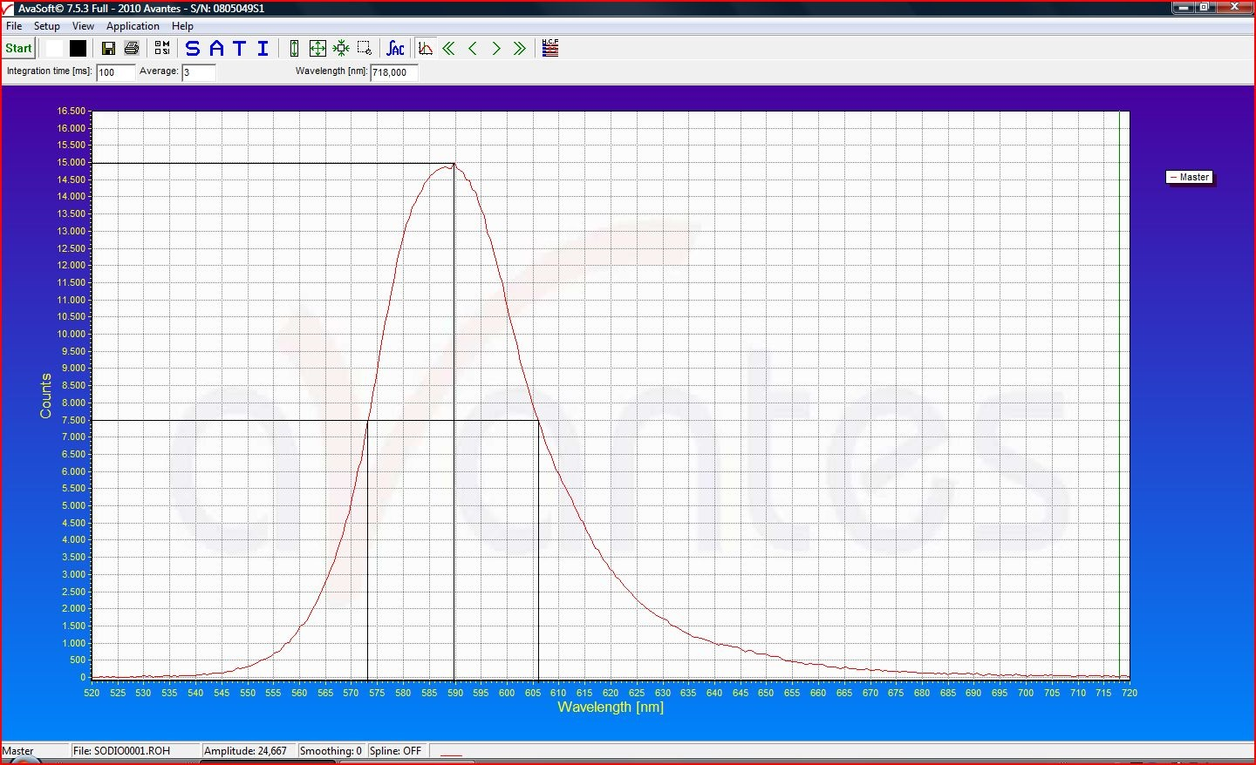
 |  |  |  |  |  |  | 590 | 17 | 16 |  | 508 | 15 | 14 | 0.9 | 0.1 | 0.00175 | 0.00001
 |  |  |  |  |  |  |  |  |  |  |  |  |  | 129.5 | 0.1 | 0.00064 | 0.00001
 |  |  |  |  |  |  |  |  |  |  |  |  |  | 150.0 | 0.1 | 0.00050 | 0.00001
 |  |  |  |  |  |  |  |  |  |  |  |  |  | 199.2 | 0.1 | 0.00026 | 0.00001
 |  |  |  |  |  |  |  |  |  |  |  |  |  | 267.0 | 0.1 | 0.00004 | 0.00001
 |  |  |  |  |  |  |  |  |  |  |  |  |  | 303.9 | 0.1 | -0.00005 | 0.00001
 |  |  |  |  |  |  |  |  |  |  |  |  |  | 353.2 | 0.1 | -0.00010 | 0.00001
 |  |  |  |  |  |  |  |  |  |  |  |  |  | 402.2 | 0.1 | -0.00015 | 0.00001
 |  |  |  |  |  |  |  |  |  |  |  |  |  | 472.4 | 0.1 | -0.00019 | 0.00001
 |  |  |  |  |  |  |  |  |  |  |  |  |  | 505.9 | 0.1 | -0.00020 | 0.00001
 |  |  |  |  |  |  |  |  |  |  |  |  |  | 550.3 | 0.1 | -0.00021 | 0.00001
 |  |  |  |  |  |  |  |  |  |  |  |  |  | 603.0 | 0.1 | -0.00022 | 0.00001
 |  |  |  |  |  |  |  |  |  |  |  |  |  | 650.2 | 0.1 | -0.00023 | 0.00001
 |  |  |  |  |  |  |  |  |  |  |  |  |  | 699.0 | 0.1 | -0.00023 | 0.00001
 |  |  |  |  |  |  |  |  |  |  |  |  |  | 754.6 | 0.1 | -0.00023 | 0.00001
 |  |  |  |  |  |  |  |  |  |  |  |  |  | 1001 | 1 | -0.00025 | 0.00001
 |  |  |  |  |  |  |  |  |  |  |  |  |  | 1242 | 1 | -0.00026 | 0.00001
 |  |  |  |  |  |  |  |  |  |  |  |  |  | 1513 | 1 | -0.00027 | 0.00001
 |  |  |  |  |  |  |  |  |  |  |  |  |  | 1752 | 1 | -0.00028 | 0.00001
 |  |  |  |  |  |  |  |  |  |  |  |  |  | 2005 | 1 | -0.00029 | 0.00001
 |  |  |  |  |  |  |  |  |  |  |  |  |  | 2606 | 1 | -0.00032 | 0.00001
 |  |  |  |  |  |  |  |  |  |  |  |  |  | 2959 | 1 | -0.00032 | 0.00001

 |  |  |  |  |  |  | 656 | 9 | 13 |  | 457 | 6 | 9 | 1.3 | 0.1 | 0.00280 | 0.00001
 |  |  |  |  |  |  |  |  |  |  |  |  |  | 205.7 | 0.1 | -0.00031 | 0.00001
 |  |  |  |  |  |  |  |  |  |  |  |  |  | 251.5 | 0.1 | -0.00055 | 0.00001
 |  |  |  |  |  |  |  |  |  |  |  |  |  | 301.8 | 0.1 | -0.00074 | 0.00001
 |  |  |  |  |  |  |  |  |  |  |  |  |  | 325.2 | 0.1 | -0.00083 | 0.00001
 |  |  |  |  |  |  |  |  |  |  |  |  |  | 349.3 | 0.1 | -0.00088 | 0.00001
 |  |  |  |  |  |  |  |  |  |  |  |  |  | 373.8 | 0.1 | -0.00095 | 0.00001
 |  |  |  |  |  |  |  |  |  |  |  |  |  | 404.8 | 0.1 | -0.00099 | 0.00001
 |  |  |  |  |  |  |  |  |  |  |  |  |  | 425.0 | 0.1 | -0.00103 | 0.00001
 |  |  |  |  |  |  |  |  |  |  |  |  |  | 451.4 | 0.1 | -0.00104 | 0.00001
 |  |  |  |  |  |  |  |  |  |  |  |  |  | 476.0 | 0.1 | -0.00107 | 0.00001
 |  |  |  |  |  |  |  |  |  |  |  |  |  | 498.1 | 0.1 | -0.00111 | 0.00001
 |  |  |  |  |  |  |  |  |  |  |  |  |  | 525.0 | 0.1 | -0.00111 | 0.00001
 |  |  |  |  |  |  |  |  |  |  |  |  |  | 549.3 | 0.1 | -0.00111 | 0.00001
 |  |  |  |  |  |  |  |  |  |  |  |  |  | 600.4 | 0.1 | -0.00114 | 0.00001
 |  |  |  |  |  |  |  |  |  |  |  |  |  | 801.5 | 0.1 | -0.00119 | 0.00001
 |  |  |  |  |  |  |  |  |  |  |  |  |  | 850.1 | 0.1 | -0.00119 | 0.00001
 |  |  |  |  |  |  |  |  |  |  |  |  |  | 900.0 | 0.1 | -0.00120 | 0.00001
 |  |  |  |  |  |  |  |  |  |  |  |  |  | 997.0 | 0.1 | -0.00120 | 0.00001
 |  |  |  |  |  |  |  |  |  |  |  |  |  | 1100 | 1 | -0.00122 | 0.00001
 |  |  |  |  |  |  |  |  |  |  |  |  |  | 1196 | 1 | -0.00122 | 0.00001
 |  |  |  |  |  |  |  |  |  |  |  |  |  | 1300 | 1 | -0.00125 | 0.00001
 |  |  |  |  |  |  |  |  |  |  |  |  |  | 1501 | 1 | -0.00126 | 0.00001

Poniamo i dati relativi a tutti i LED nello stesso grafico:

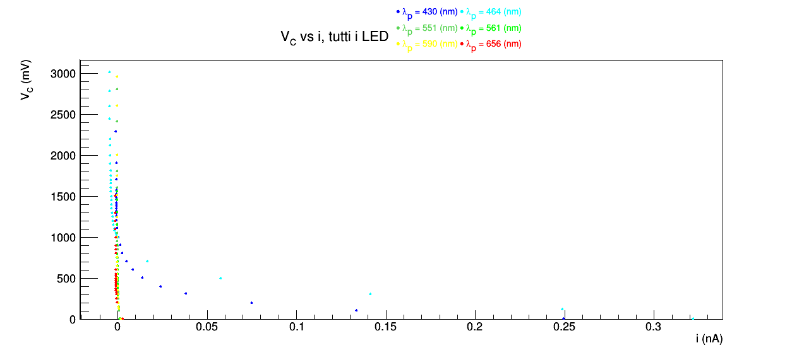

I grafici per i vari LED hanno tutti la stessa scala sulle ordinate.
La tensione di arresto V_{c0} è l'ascissa del punto di intersezione di due fit lineari, il primo fitta i punti della discesa a partire dal valore a controcampo nullo che giacciono su una stessa retta, il secondo fitta i punti che appartengono al plateau dall'ultimo punto fino a quello precedente al primo punto che si discosta visibilmente da un linea orizzontale. Per capire quali punti giacciono su una stessa retta abbiamo usato un righello posto sopra il grafico.
Scelti i punti da fittare, facciamo variare i punti scelti di una posizione in avanti e indietro e otteniamo altre due coppie di fit. L'errore sinistro e destro di V_{c0} sono ottenuti come differenze tra l'ascissa dell'intersezione della prima coppia di fit con le altre due coppie. I fit rossi sono quelli iniziali e quello blu e verde sono quelli con i punti shiftati di una posizione in avanti e indietro.

Osserviamo che qualcosa non quadra: i due LED blu e azzurro (430 e 464 (nm)) partono da valori di corrente circa 100 volte più grandi di quelli dei restanti quattro LED.
Abbiamo due ipotesi: avendo preso i dati in più giorni diversi potremmo aver sbagliato a settare la stessa precisione sul picoamperometro e dunque potremmo aver letto sempre la stessa unità di misura del primo giorno avendo però le cifre in posizioni diversa; oppure potremmo aver impostato un'intensità molto diverse tra la prima coppia di LED e gli altri 4.
Proviamo a moltiplicare per 100 i dati dei quattro LED e otteniamo dei valori inziali di corrente a controcampo quasi nullo:

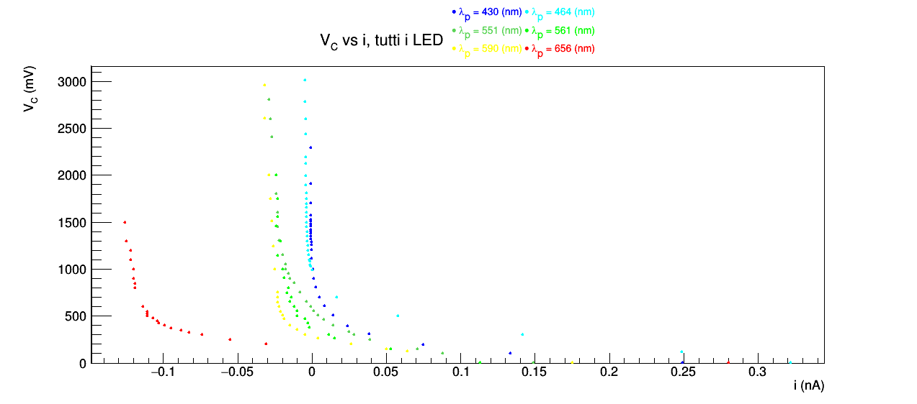

Osserviamo ora chele discese son o più comparabili prima dello zero. tuttavia i plateau, che con un grafico d'insieme dovrebbero essere utti più o meno coincidenti sono qui troppo ben distanti. ciò ci fa pensare che l'ipotesi di aver dato molta poca corrente

Possiamo osservare che ora i valori di corrente a tensione di controcampo quasi nulla sono dello stesso ordine di gradnezza per tutti i LED, L'ipotesi che abbiamo impostato un'intensità molto diversa tra i primi due LED e gli altri quattro ci sembra più probabile, ma solo relativamente: un fattore 100 nelle correnti corrisponde ad un fattore simile nell'intensità emessa dal LED e ci sembra estremamente improbabile che ciò sia successo, anche perchè le correnti di alimentazione dei sei LED non erano enormemente diverse tra loro.
Non essendo sicuri della correttezza dei nostri dati abbiamo eseguito l'analisi sui dati di un altro gruppo. I dati sono presenti di seguito:

I grafici per i vari LED hanno tutti la stessa scala sulle ordinate.
Partendo dal punto numero 0 fittiamo linearmente i punti della discesa che sembrano giacere su una stessa retta; fittiamo poi linearmente i punti del plateau che sembrano giacere sulla stessa retta orizzontale partendo dall'ultimo punto. I pesi nei fit sono tutti pari a 1 perchè non ci interessa verificare un modello teorico con il test del χ² ma semplicemente avvicinarci il più possibile ai punti. V_{c0} è l'ascissa dell'incrocio tra i due fit lineari. Ripetiamo questi due fit spostando di una posizione in avanti e indietro gli intervalli di punti, ottenendo pertanto altri 4 fit e altri due valori di V_{c0}. Ordiniamo i tre valori ottenuti di V_{c0} in ordine crescente. Gli errori sinistro σ_{Vc0}^{sx} e destro σ_{Vc0}^{dx} associati a V_{c0} sono ottenuti rispettivamente come differenza tra il secondo valore di e il primo e come differenza tra il terzo valore e il secondo valore nel vettore precedentemente ordinato.
In figura il tratto continuo è associato ai due fit inziali, quella tratteggiata ai fit con i punti shiftati di una posizione in avanti e quella puntinata a quella shiftati di una posizione indietro.
Fittiamo linearmente i due punti le cui correnti si trovano a cavallo del valore di corrente nulla. V_{c0} è l'intercetta della retta di fit con l'asse i = 0 e l'errore su V_{c0} è l'errore sull'intercetta restituito dal fit. Il fit è fatto tenendo conto degli errori sulle grandezze, a differenza del primo metodo.
Fittiamo gli ultimi 5 punti nuoivamente con pesi tutti posti uguali a 1. V_{c0} è il primo valore che si discosta più di 3σ dal valore di corrente di plateau trovato dal fit. Il gruppo dal quale abbiamo preso i dati ha utilizzato un errore di 0.00002 sulle correnti. Se assumiamo che il gruppo da cui habbiamo preso i dati ha eseguito la presa dati nel tempo previsto (a differenza di noi che abbiamo avuto) e dunque non hanno aspettato a lungo come noi che il valore di corrente misurato con il picoamperometro si stabilizzasse, ci sembra che 0.00002 sia troppo piccolo come errore e pertanto abbiamo utilizzato un errore di 0.001.
 |  |  |  |  |  |  |  |  |  |  | GRAFICO i vs Vc |  |  |  |  |  | METODO 1 |  |  |  | SECONDO METODO |  |  |  | TERZO METODO
λ (nm) | σλsx (nm) | σλdx (nm) | colore | νp (THz) | σνsx (THz) | σνdx (THz) | Vc (V) | σVc (mV) | i (nA) | σi (nA) |  |  |  |  |  |  |  | Vc0 (mV) | σVc0sx | σVc0dx |  | Vc0 (mV) | σVc0sx | σVc0dx |  |  |  |  | Vc0 (mV) | σVc0sx | σVc0dx
lunghezza d'onda corrispondente al picco dello spettro | HWHM della coda destra dello dello spettro in frequenza | HWHM della coda destra dello dello spettro in frequenza | conversione di λp in valori RGB | frequeza corrispondente a λ | errore propagato | errore propagato | tensione di controcampo | errore sull'ultima cifra | corrente generata tra anodo e catodo dagli elettroni scalzati per effetto fotoelettrico | errore sull'ultima cifra |  |  |  |  |  |  |  | tensione di arresto degli elettroni con lunghezza d'onda λ | errore destro su Vc0 | errore destro su Vc0 |  | tensione di arresto | errore destro su Vc0 | errore destro su Vc0 |  |  |  |  | tensione di arresto | errore destro su Vc0 | errore destro su Vc0
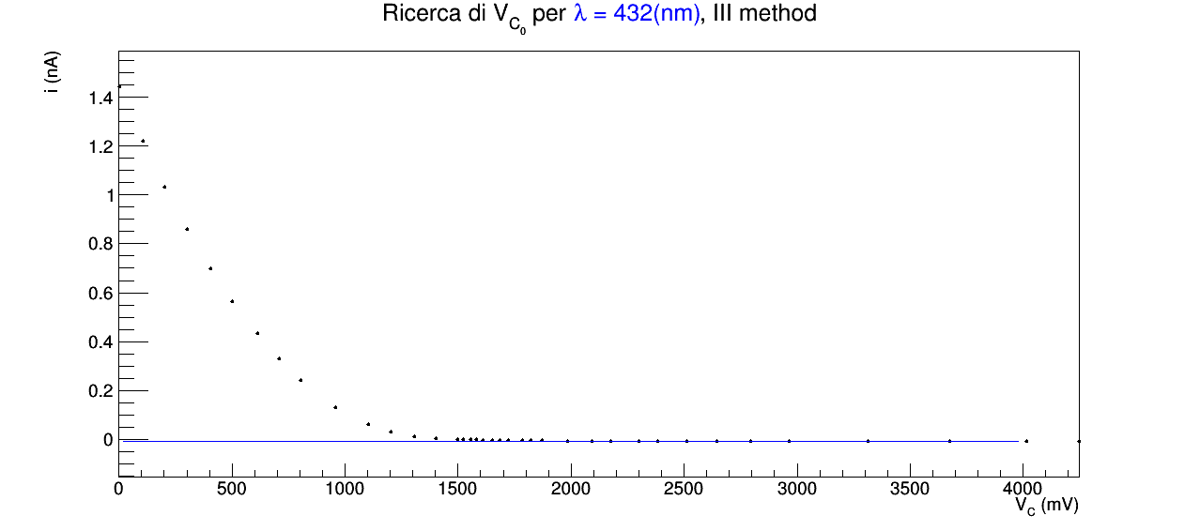
 |  |  |  | ν = c / λ | ν = c / λ | ν = c / λ | Amprobe 37XR-A | Amprobe 37XR-A | Keithley 6485 | Keithley 6485 |  |  |  |  |  |  |  | ottenuto dai fit | ottenuto dai fit | ottenuto dai fit |  | ottenuto dai fit | ottenuto dai fit | ottenuto dai fit
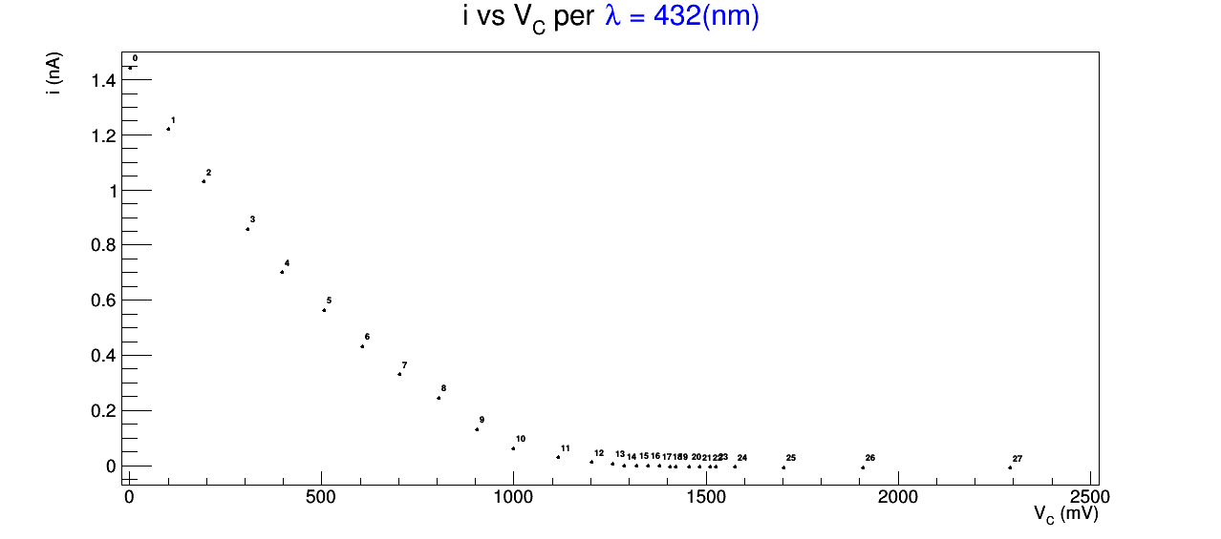
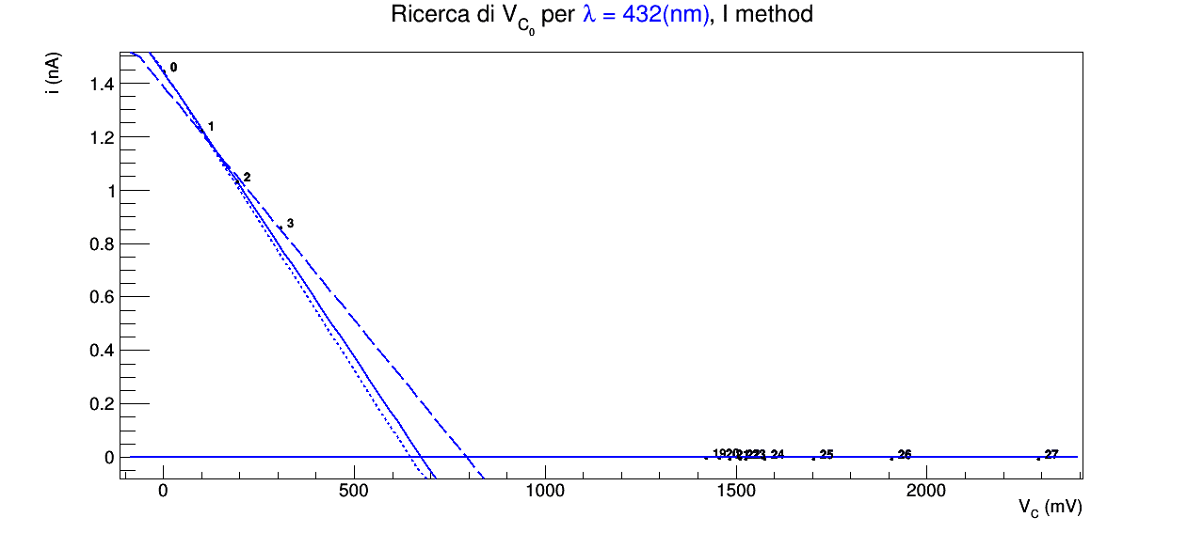
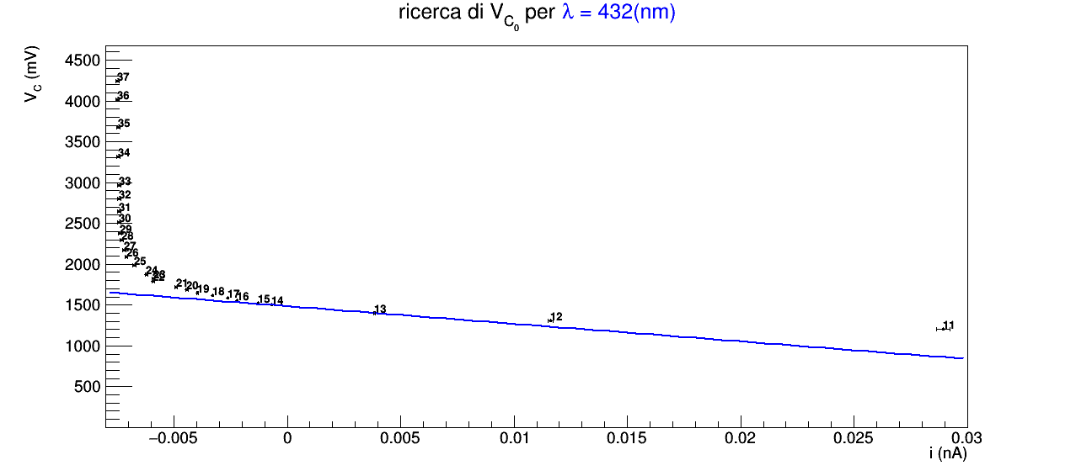
432 | 27 | 51 |  | 694 | 43 | 82 | 0.0013 | 0.0001 | 1.44205 | 0.00001 |  |  |  |  |  |  |  | 675 | 30 | 120 |  | 1484.920000 | trascurabile | trascurabile |  | 708 | 24 | 59 | 1685 | 38 | 35
 |  |  |  |  |  |  | 0.1058 | 0.0001 | 1.22023 | 0.00001
 |  |  |  |  |  |  | 0.2020 | 0.0001 | 1.03151 | 0.00001
 |  |  |  |  |  |  | 0.3016 | 0.0001 | 0.85753 | 0.00001
 |  |  |  |  |  |  | 0.4041 | 0.0001 | 0.69949 | 0.00001
 |  |  |  |  |  |  | 0.5030 | 0.0001 | 0.56435 | 0.00001
 |  |  |  |  |  |  | 0.6122 | 0.0001 | 0.43209 | 0.00001
 |  |  |  |  |  |  | 0.7077 | 0.0001 | 0.33108 | 0.00001
 |  |  |  |  |  |  | 0.8037 | 0.0001 | 0.24289 | 0.00001
 |  |  |  |  |  |  | 0.9572 | 0.0001 | 0.13131 | 0.00001
 |  |  |  |  |  |  | 1.105 | 0.001 | 0.05955 | 0.00001
 |  |  |  |  |  |  | 1.205 | 0.001 | 0.02894 | 0.00001
 |  |  |  |  |  |  | 1.308 | 0.001 | 0.01162 | 0.00001
 |  |  |  |  |  |  | 1.402 | 0.001 | 0.00385 | 0.00001
 |  |  |  |  |  |  | 1.500 | 0.001 | -0.00070 | 0.00001
 |  |  |  |  |  |  | 1.523 | 0.001 | -0.00129 | 0.00001
 |  |  |  |  |  |  | 1.557 | 0.001 | -0.00222 | 0.00001
 |  |  |  |  |  |  | 1.580 | 0.001 | -0.00264 | 0.00001
 |  |  |  |  |  |  | 1.612 | 0.001 | -0.00330 | 0.00001
 |  |  |  |  |  |  | 1.650 | 0.001 | -0.00396 | 0.00001
 |  |  |  |  |  |  | 1.685 | 0.001 | -0.00443 | 0.00001
 |  |  |  |  |  |  | 1.723 | 0.001 | -0.00490 | 0.00001
 |  |  |  |  |  |  | 1.786 | 0.001 | -0.00540 | 0.00001
 |  |  |  |  |  |  | 1.824 | 0.001 | -0.00591 | 0.00001
 |  |  |  |  |  |  | 1.873 | 0.001 | -0.00621 | 0.00001
 |  |  |  |  |  |  | 1.986 | 0.001 | -0.00675 | 0.00001
 |  |  |  |  |  |  | 2.093 | 0.001 | -0.00710 | 0.00001
 |  |  |  |  |  |  | 2.174 | 0.001 | -0.00720 | 0.00001
 |  |  |  |  |  |  | 2.298 | 0.001 | -0.00732 | 0.00001
 |  |  |  |  |  |  | 2.383 | 0.001 | -0.00737 | 0.00001
 |  |  |  |  |  |  | 2.510 | 0.001 | -0.00743 | 0.00001
 |  |  |  |  |  |  | 2.643 | 0.001 | -0.00740 | 0.00001
 |  |  |  |  |  |  | 2.796 | 0.001 | -0.00741 | 0.00001
 |  |  |  |  |  |  | 2.966 | 0.001 | -0.00742 | 0.00001
 |  |  |  |  |  |  | 3.312 | 0.001 | -0.00745 | 0.00001
 |  |  |  |  |  |  | 3.673 | 0.001 | -0.00747 | 0.00001
 |  |  |  |  |  |  | 4.017 | 0.001 | -0.00750 | 0.00001
 |  |  |  |  |  |  | 4.247 | 0.001 | -0.00749 | 0.00001
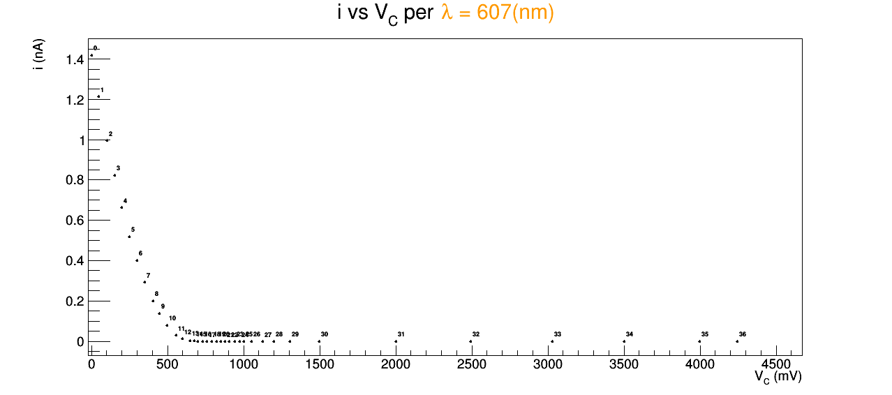
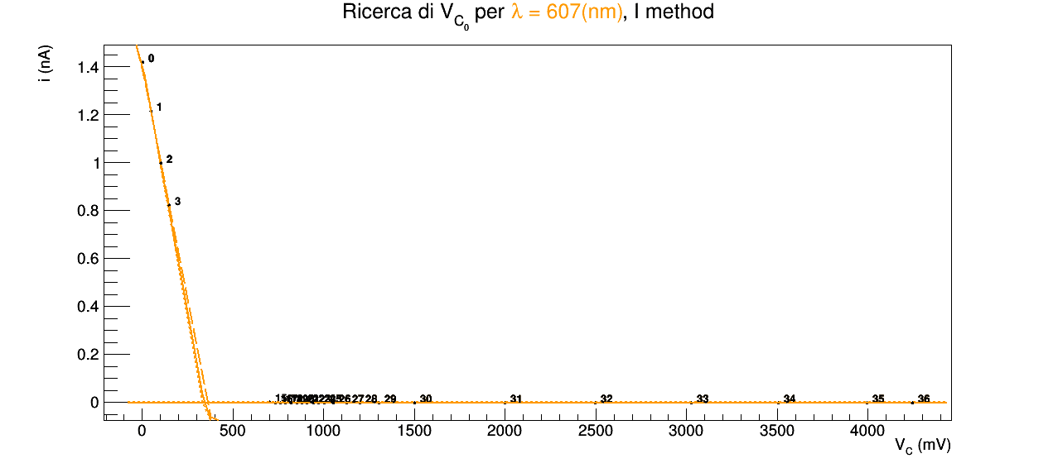
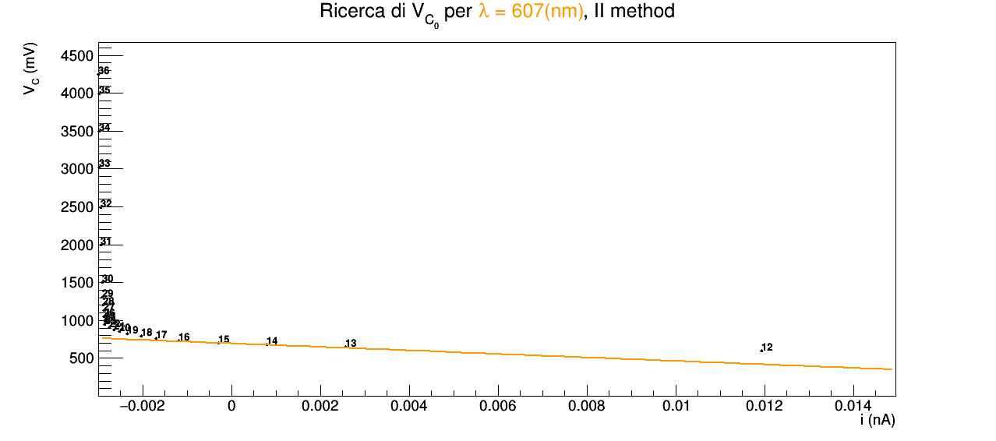
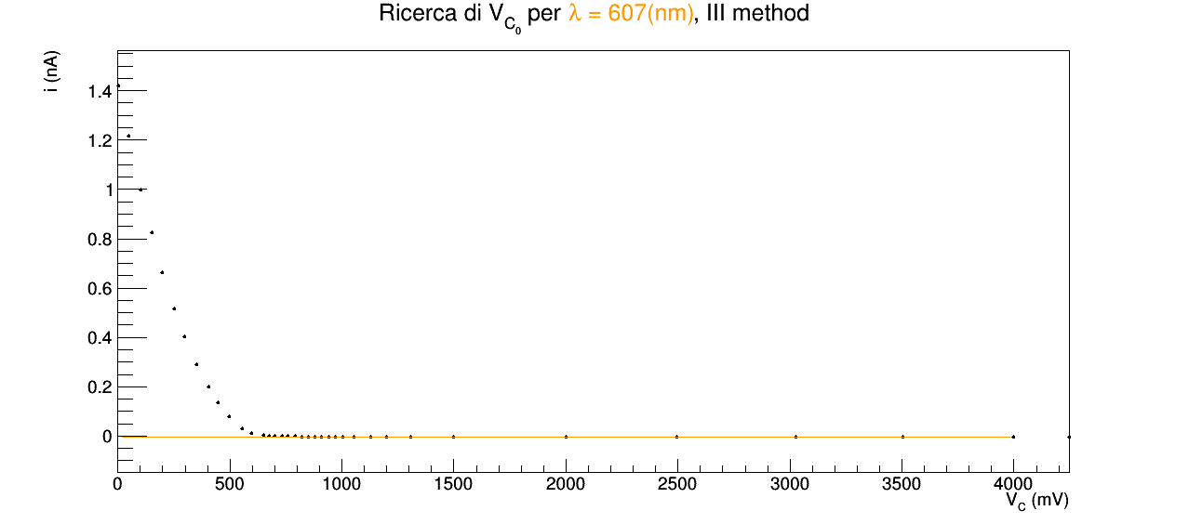
607 | 12 | 7 |  | 494 | 10 | 6 | 0.0020 | 0.0001 | 1.41866 | 0.00001 |  |  |  |  |  |  |  | 341.26 | 8.25027 | 21.6723 |  | 694.1920000 | trascurabile | trascurabile
 |  |  |  |  |  |  | 0.0495 | 0.0001 | 1.21512 | 0.00001
 |  |  |  |  |  |  | 0.1029 | 0.0001 | 0.99699 | 0.00001
 |  |  |  |  |  |  | 0.1509 | 0.0001 | 0.82279 | 0.00001
 |  |  |  |  |  |  | 0.1994 | 0.0001 | 0.66419 | 0.00001
 |  |  |  |  |  |  | 0.2510 | 0.0001 | 0.51716 | 0.00001
 |  |  |  |  |  |  | 0.2983 | 0.0001 | 0.40090 | 0.00001
 |  |  |  |  |  |  | 0.3507 | 0.0001 | 0.29129 | 0.00001
 |  |  |  |  |  |  | 0.4041 | 0.0001 | 0.19903 | 0.00001
 |  |  |  |  |  |  | 0.4485 | 0.0001 | 0.13573 | 0.00001
 |  |  |  |  |  |  | 0.4984 | 0.0001 | 0.07832 | 0.00001
 |  |  |  |  |  |  | 0.5553 | 0.0001 | 0.03099 | 0.00001
 |  |  |  |  |  |  | 0.5968 | 0.0001 | 0.01194 | 0.00001
 |  |  |  |  |  |  | 0.6505 | 0.0001 | 0.00256 | 0.00001
 |  |  |  |  |  |  | 0.6760 | 0.0001 | 0.00079 | 0.00001
 |  |  |  |  |  |  | 0.7011 | 0.0001 | -0.00030 | 0.00001
 |  |  |  |  |  |  | 0.7324 | 0.0001 | -0.00119 | 0.00001
 |  |  |  |  |  |  | 0.7605 | 0.0001 | -0.00170 | 0.00001
 |  |  |  |  |  |  | 0.7902 | 0.0001 | -0.00203 | 0.00001
 |  |  |  |  |  |  | 0.8209 | 0.0001 | -0.00234 | 0.00001
 |  |  |  |  |  |  | 0.8516 | 0.0001 | -0.00253 | 0.00001
 |  |  |  |  |  |  | 0.8796 | 0.0001 | -0.00265 | 0.00001
 |  |  |  |  |  |  | 0.9063 | 0.0001 | -0.00275 | 0.00001
 |  |  |  |  |  |  | 0.9418 | 0.0001 | -0.00286 | 0.00001
 |  |  |  |  |  |  | 0.9720 | 0.0001 | -0.00283 | 0.00001
 |  |  |  |  |  |  | 1.002 | 0.001 | -0.00286 | 0.00001
 |  |  |  |  |  |  | 1.054 | 0.001 | -0.00288 | 0.00001
 |  |  |  |  |  |  | 1.127 | 0.001 | -0.00288 | 0.00001
 |  |  |  |  |  |  | 1.200 | 0.001 | -0.00289 | 0.00001
 |  |  |  |  |  |  | 1.306 | 0.001 | -0.00291 | 0.00001
 |  |  |  |  |  |  | 1.499 | 0.001 | -0.00291 | 0.00001
 |  |  |  |  |  |  | 2.000 | 0.001 | -0.00295 | 0.00001
 |  |  |  |  |  |  | 2.495 | 0.001 | -0.00294 | 0.00001
 |  |  |  |  |  |  | 3.028 | 0.001 | -0.00297 | 0.00001
 |  |  |  |  |  |  | 3.504 | 0.001 | -0.00298 | 0.00001
 |  |  |  |  |  |  | 3.996 | 0.001 | -0.00298 | 0.00001
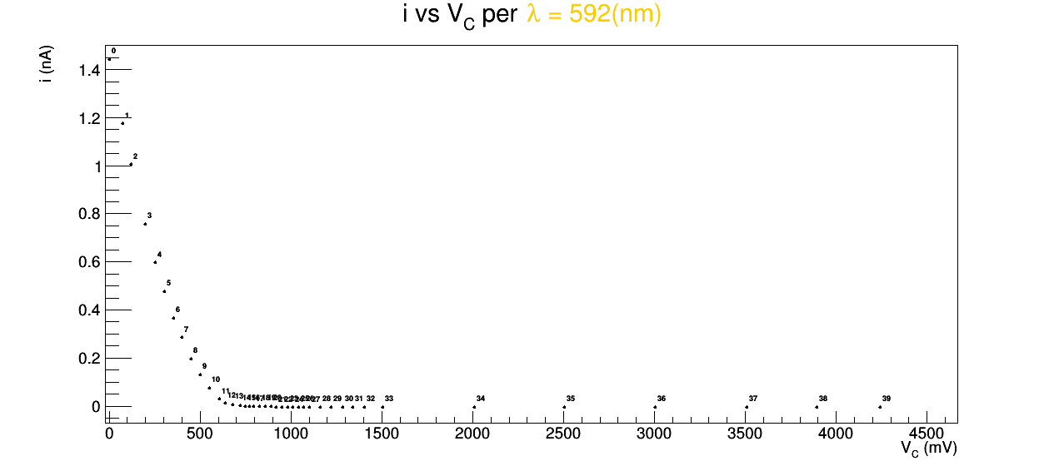
 |  |  |  |  |  |  | 4.246 | 0.001 | -0.00299 | 0.00001
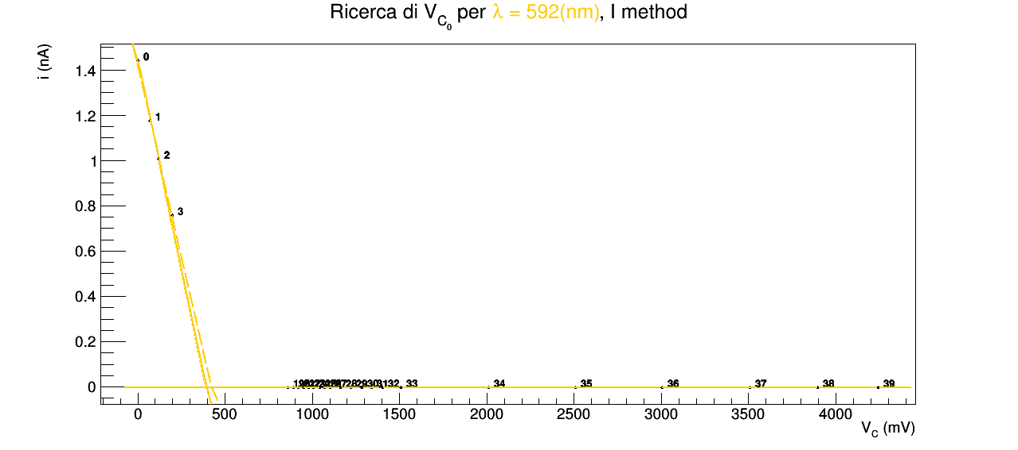
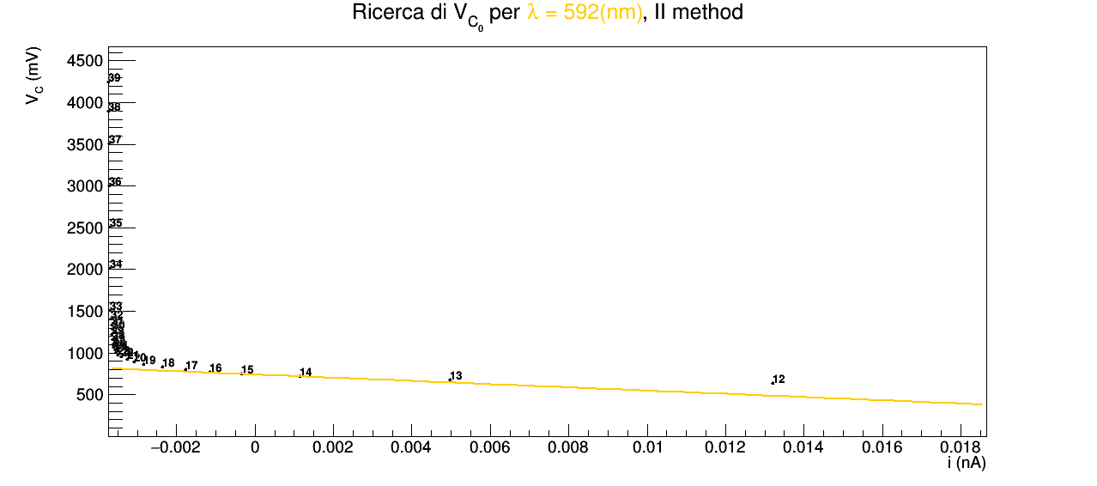
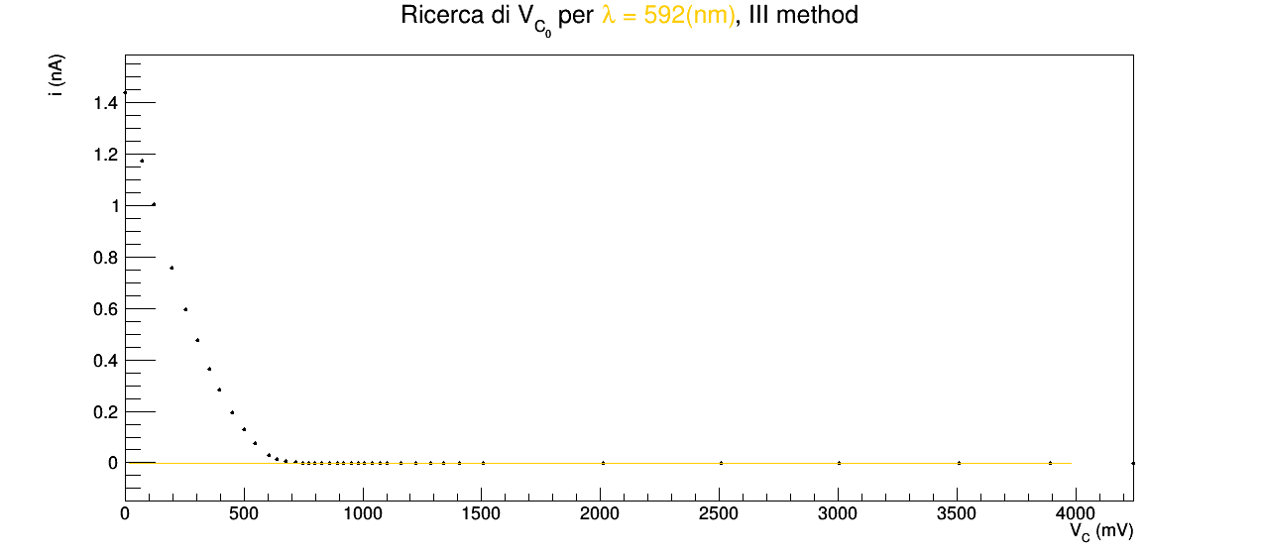
592 | 8 | 5 |  | 506 | 7 | 4 | 0.0012 | 0.0001 | 1.44125 | 0.00001 |  |  |  |  |  |  |  | 395.468 | 5.86292 | 29.4865 |  | 741.3280000 | trascurabile | trascurabile
 |  |  |  |  |  |  | 0.0728 | 0.0001 | 1.17509 | 0.00001
 |  |  |  |  |  |  | 0.1202 | 0.0001 | 1.00578 | 0.00001
 |  |  |  |  |  |  | 0.1984 | 0.0001 | 0.75620 | 0.00001
 |  |  |  |  |  |  | 0.2555 | 0.0001 | 0.59730 | 0.00001
 |  |  |  |  |  |  | 0.3043 | 0.0001 | 0.47672 | 0.00001
 |  |  |  |  |  |  | 0.3560 | 0.0001 | 0.36510 | 0.00001
 |  |  |  |  |  |  | 0.3985 | 0.0001 | 0.28436 | 0.00001
 |  |  |  |  |  |  | 0.4523 | 0.0001 | 0.19616 | 0.00001
 |  |  |  |  |  |  | 0.5009 | 0.0001 | 0.12877 | 0.00001
 |  |  |  |  |  |  | 0.5495 | 0.0001 | 0.07305 | 0.00001
 |  |  |  |  |  |  | 0.6048 | 0.0001 | 0.02848 | 0.00001
 |  |  |  |  |  |  | 0.6383 | 0.0001 | 0.01320 | 0.00001
 |  |  |  |  |  |  | 0.6780 | 0.0001 | 0.00498 | 0.00001
 |  |  |  |  |  |  | 0.7191 | 0.0001 | 0.00115 | 0.00001
 |  |  |  |  |  |  | 0.7479 | 0.0001 | -0.00034 | 0.00001
 |  |  |  |  |  |  | 0.7716 | 0.0001 | -0.00116 | 0.00001
 |  |  |  |  |  |  | 0.7969 | 0.0001 | -0.00177 | 0.00001
 |  |  |  |  |  |  | 0.8281 | 0.0001 | -0.00236 | 0.00001
 |  |  |  |  |  |  | 0.8610 | 0.0001 | -0.00283 | 0.00001
 |  |  |  |  |  |  | 0.8923 | 0.0001 | -0.00309 | 0.00001
 |  |  |  |  |  |  | 0.9201 | 0.0001 | -0.00326 | 0.00001
 |  |  |  |  |  |  | 0.9511 | 0.0001 | -0.00340 | 0.00001
 |  |  |  |  |  |  | 0.9806 | 0.0001 | -0.00349 | 0.00001
 |  |  |  |  |  |  | 1.008 | 0.001 | -0.00353 | 0.00001
 |  |  |  |  |  |  | 1.041 | 0.001 | -0.00356 | 0.00001
 |  |  |  |  |  |  | 1.071 | 0.001 | -0.00361 | 0.00001
 |  |  |  |  |  |  | 1.101 | 0.001 | -0.00363 | 0.00001
 |  |  |  |  |  |  | 1.161 | 0.001 | -0.00362 | 0.00001
 |  |  |  |  |  |  | 1.223 | 0.001 | -0.00364 | 0.00001
 |  |  |  |  |  |  | 1.285 | 0.001 | -0.00362 | 0.00001
 |  |  |  |  |  |  | 1.341 | 0.001 | -0.00365 | 0.00001
 |  |  |  |  |  |  | 1.405 | 0.001 | -0.00367 | 0.00001
 |  |  |  |  |  |  | 1.507 | 0.001 | -0.00369 | 0.00001
 |  |  |  |  |  |  | 2.011 | 0.001 | -0.00369 | 0.00001
 |  |  |  |  |  |  | 2.507 | 0.001 | -0.00369 | 0.00001
 |  |  |  |  |  |  | 3.005 | 0.001 | -0.00372 | 0.00001
 |  |  |  |  |  |  | 3.508 | 0.001 | -0.00372 | 0.00001
 |  |  |  |  |  |  | 3.893 | 0.001 | -0.00373 | 0.00001
 |  |  |  |  |  |  | 4.243 | 0.001 | -0.00373 | 0.00001
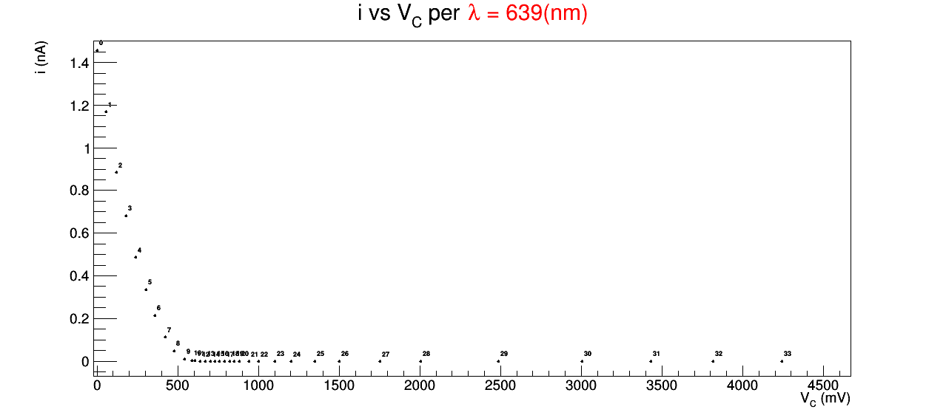
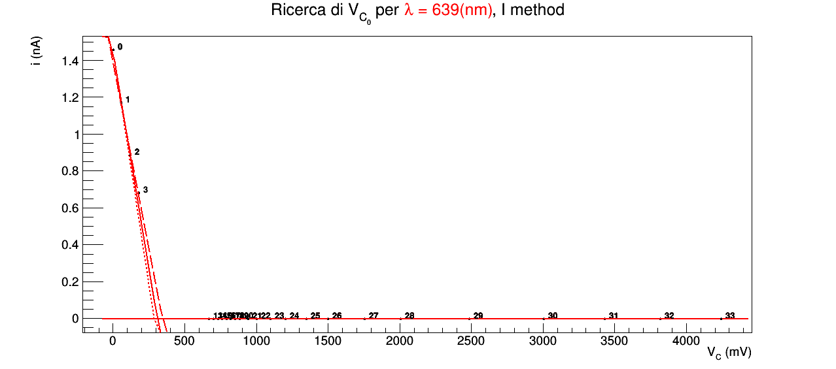
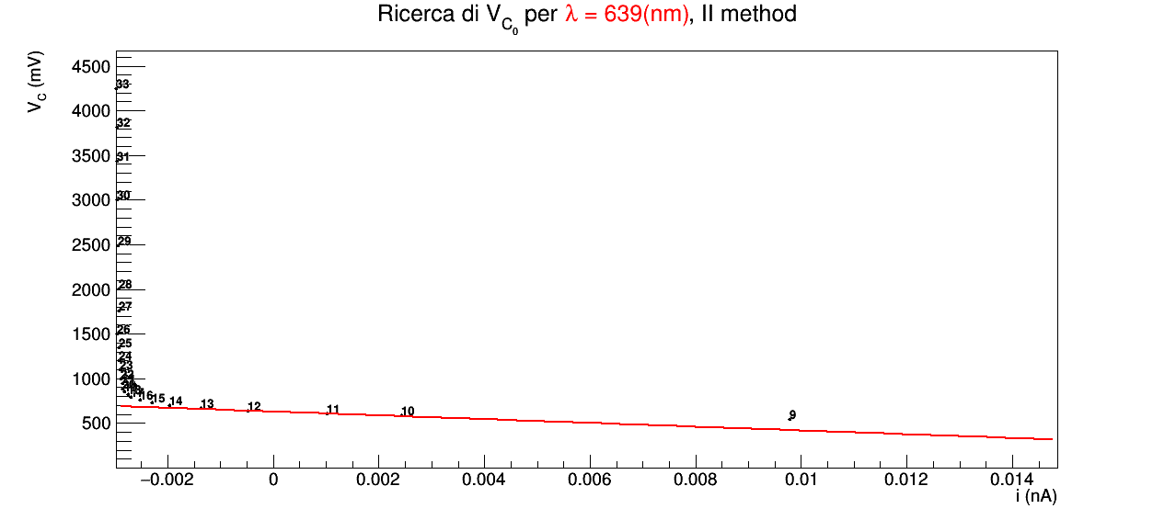
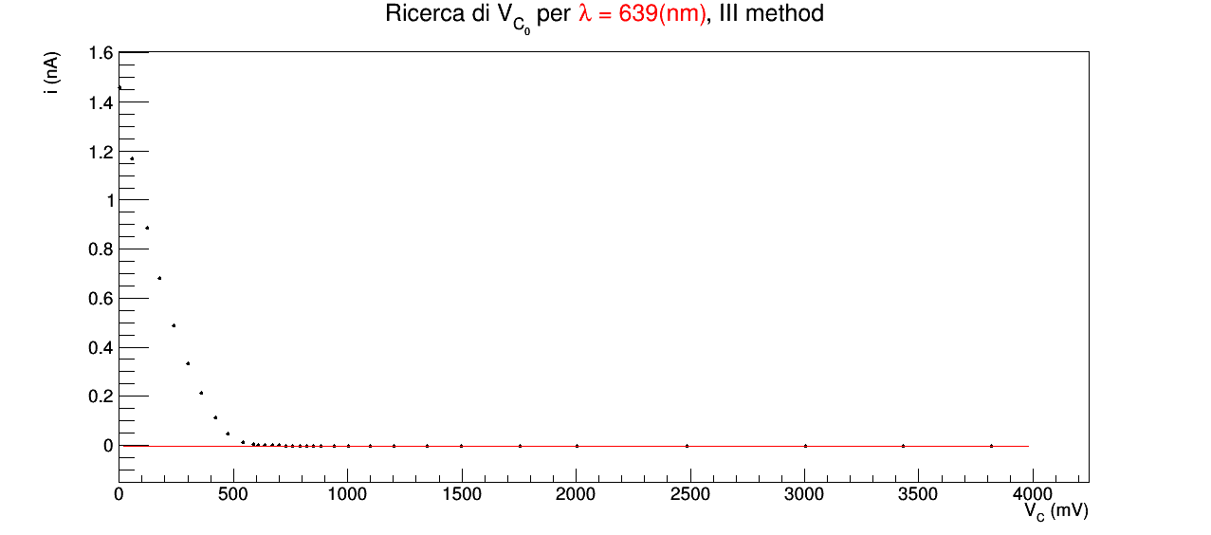
639 | 9 | 6 |  | 469 | 7 | 4 | 0.0016 | 0.0001 | 1.45730 | 0.00001 |  |  |  |  |  |  |  | 309.339 | 21.412 | 36.7377 |  | 629.8520000 | trascurabile | trascurabile
 |  |  |  |  |  |  | 0.0581 | 0.0001 | 1.16953 | 0.00001
 |  |  |  |  |  |  | 0.1229 | 0.0001 | 0.88494 | 0.00001
 |  |  |  |  |  |  | 0.1792 | 0.0001 | 0.67999 | 0.00001
 |  |  |  |  |  |  | 0.2412 | 0.0001 | 0.48789 | 0.00001
 |  |  |  |  |  |  | 0.3028 | 0.0001 | 0.33343 | 0.00001
 |  |  |  |  |  |  | 0.3615 | 0.0001 | 0.21242 | 0.00001
 |  |  |  |  |  |  | 0.4222 | 0.0001 | 0.11357 | 0.00001
 |  |  |  |  |  |  | 0.4775 | 0.0001 | 0.04688 | 0.00001
 |  |  |  |  |  |  | 0.5441 | 0.0001 | 0.00978 | 0.00001
 |  |  |  |  |  |  | 0.5902 | 0.0001 | 0.00242 | 0.00001
 |  |  |  |  |  |  | 0.6085 | 0.0001 | 0.00101 | 0.00001
 |  |  |  |  |  |  | 0.6400 | 0.0001 | -0.00048 | 0.00001
 |  |  |  |  |  |  | 0.6712 | 0.0001 | -0.00138 | 0.00001
 |  |  |  |  |  |  | 0.7011 | 0.0001 | -0.00197 | 0.00001
 |  |  |  |  |  |  | 0.7308 | 0.0001 | -0.00229 | 0.00001
 |  |  |  |  |  |  | 0.7602 | 0.0001 | -0.00253 | 0.00001
 |  |  |  |  |  |  | 0.7904 | 0.0001 | -0.00270 | 0.00001
 |  |  |  |  |  |  | 0.8204 | 0.0001 | -0.00274 | 0.00001
 |  |  |  |  |  |  | 0.8516 | 0.0001 | -0.00282 | 0.00001
 |  |  |  |  |  |  | 0.8822 | 0.0001 | -0.00286 | 0.00001
 |  |  |  |  |  |  | 0.942 | 0.001 | -0.00286 | 0.00001
 |  |  |  |  |  |  | 1.002 | 0.001 | -0.00288 | 0.00001
 |  |  |  |  |  |  | 1.100 | 0.001 | -0.00291 | 0.00001
 |  |  |  |  |  |  | 1.201 | 0.001 | -0.00292 | 0.00001
 |  |  |  |  |  |  | 1.348 | 0.001 | -0.00293 | 0.00001
 |  |  |  |  |  |  | 1.499 | 0.001 | -0.00296 | 0.00001
 |  |  |  |  |  |  | 1.755 | 0.001 | -0.00292 | 0.00001
 |  |  |  |  |  |  | 2.005 | 0.001 | -0.00293 | 0.00001
 |  |  |  |  |  |  | 2.485 | 0.001 | -0.00294 | 0.00001
 |  |  |  |  |  |  | 3.005 | 0.001 | -0.00295 | 0.00001
 |  |  |  |  |  |  | 3.431 | 0.001 | -0.00295 | 0.00001
 |  |  |  |  |  |  | 3.818 | 0.001 | -0.00296 | 0.00001
 |  |  |  |  |  |  | 4.244 | 0.001 | -0.00297 | 0.00001
 |  |  |  |  |  |  | 4.247 | 0.001 | -0.00749 | 0.00001

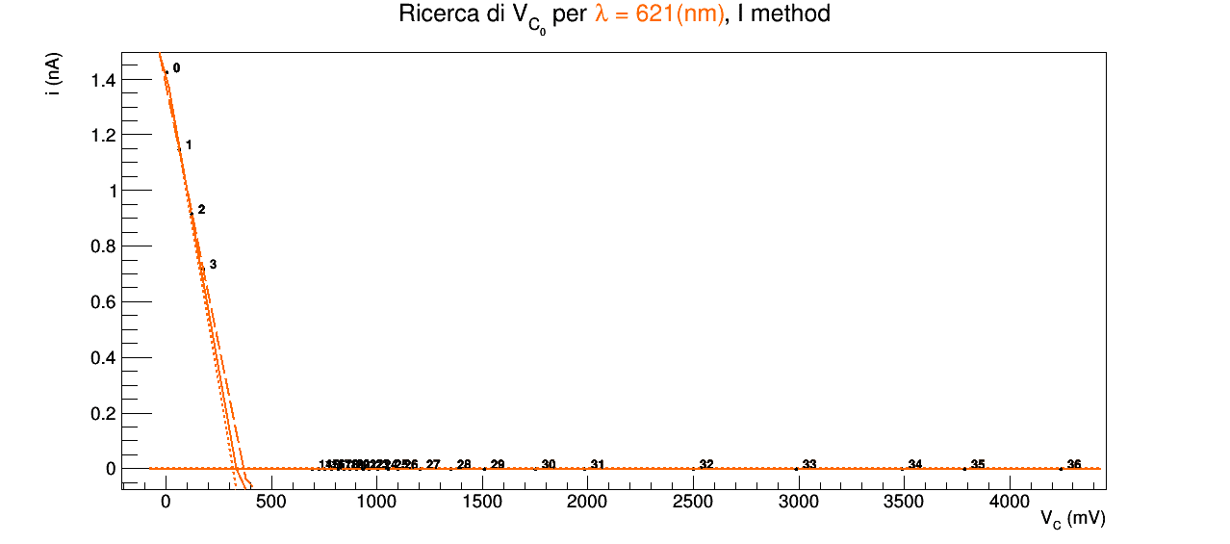
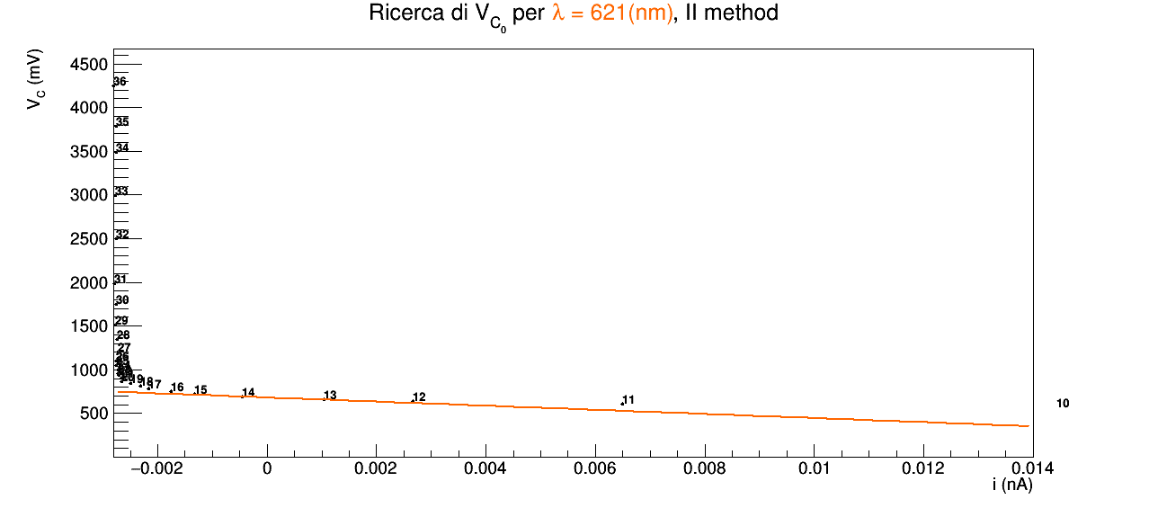

621 | 10 | 5 |  | 483 | 8 | 4 | 0.0026 | 0.0001 | 1.42369 | 0.00001 |  |  |  |  |  |  |  | 333.672 | 17.3475 | 35.2379 |  | 680.9990000 | trascurabile | trascurabile
 |  |  |  |  |  |  | 0.0634 | 0.0001 | 1.14779 | 0.00001
 |  |  |  |  |  |  | 0.1215 | 0.0001 | 0.91383 | 0.00001
 |  |  |  |  |  |  | 0.1783 | 0.0001 | 0.71759 | 0.00001
 |  |  |  |  |  |  | 0.2397 | 0.0001 | 0.53516 | 0.00001
 |  |  |  |  |  |  | 0.3001 | 0.0001 | 0.38618 | 0.00001
 |  |  |  |  |  |  | 0.3667 | 0.0001 | 0.25095 | 0.00001
 |  |  |  |  |  |  | 0.4201 | 0.0001 | 0.16134 | 0.00001
 |  |  |  |  |  |  | 0.4798 | 0.0001 | 0.08109 | 0.00001
 |  |  |  |  |  |  | 0.5401 | 0.0001 | 0.02823 | 0.00001
 |  |  |  |  |  |  | 0.5699 | 0.0001 | 0.01443 | 0.00001
 |  |  |  |  |  |  | 0.6025 | 0.0001 | 0.00650 | 0.00001
 |  |  |  |  |  |  | 0.6335 | 0.0001 | 0.00267 | 0.00001
 |  |  |  |  |  |  | 0.6565 | 0.0001 | 0.00104 | 0.00001
 |  |  |  |  |  |  | 0.6916 | 0.0001 | -0.00045 | 0.00001
 |  |  |  |  |  |  | 0.7248 | 0.0001 | -0.00133 | 0.00001
 |  |  |  |  |  |  | 0.7502 | 0.0001 | -0.00176 | 0.00001
 |  |  |  |  |  |  | 0.7845 | 0.0001 | -0.00216 | 0.00001
 |  |  |  |  |  |  | 0.8148 | 0.0001 | -0.00231 | 0.00001
 |  |  |  |  |  |  | 0.8421 | 0.0001 | -0.00249 | 0.00001
 |  |  |  |  |  |  | 0.8693 | 0.0001 | -0.00266 | 0.00001
 |  |  |  |  |  |  | 0.9014 | 0.0001 | -0.00265 | 0.00001
 |  |  |  |  |  |  | 0.9338 | 0.0001 | -0.00270 | 0.00001
 |  |  |  |  |  |  | 0.9617 | 0.0001 | -0.00272 | 0.00001
 |  |  |  |  |  |  | 1.001 | 0.001 | -0.00273 | 0.00001
 |  |  |  |  |  |  | 1.054 | 0.001 | -0.00276 | 0.00001
 |  |  |  |  |  |  | 1.100 | 0.001 | -0.00275 | 0.00001
 |  |  |  |  |  |  | 1.204 | 0.001 | -0.00273 | 0.00001
 |  |  |  |  |  |  | 1.351 | 0.001 | -0.00274 | 0.00001
 |  |  |  |  |  |  | 1.509 | 0.001 | -0.00277 | 0.00001
 |  |  |  |  |  |  | 1.751 | 0.001 | -0.00275 | 0.00001
 |  |  |  |  |  |  | 1.984 | 0.001 | -0.00279 | 0.00001
 |  |  |  |  |  |  | 2.499 | 0.001 | -0.00275 | 0.00001
 |  |  |  |  |  |  | 2.990 | 0.001 | -0.00278 | 0.00001
 |  |  |  |  |  |  | 3.492 | 0.001 | -0.00275 | 0.00001
 |  |  |  |  |  |  | 3.788 | 0.001 | -0.00275 | 0.00001
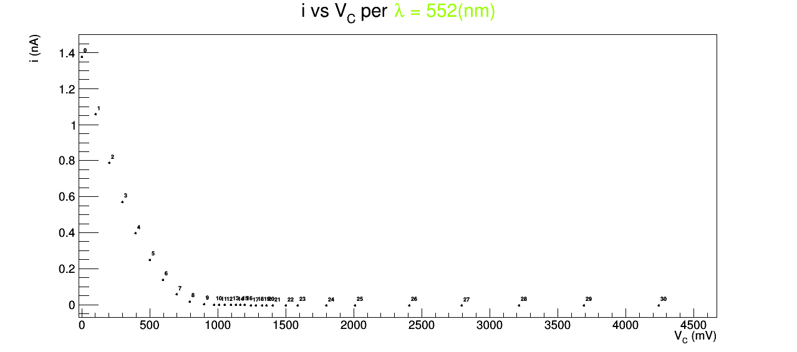
 |  |  |  |  |  |  | 4.244 | 0.001 | -0.00280 | 0.00001
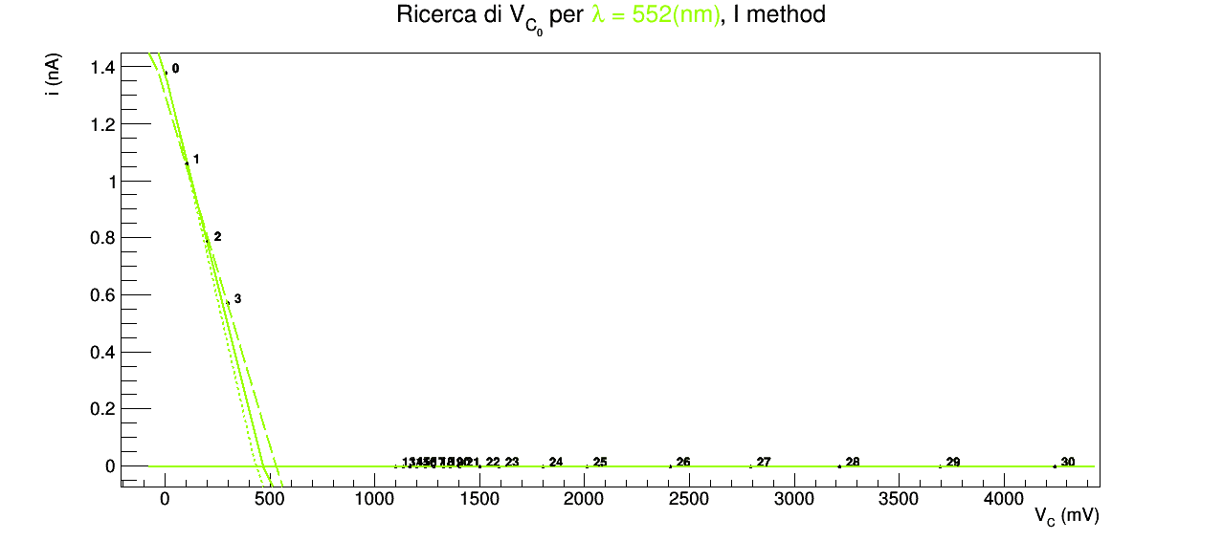
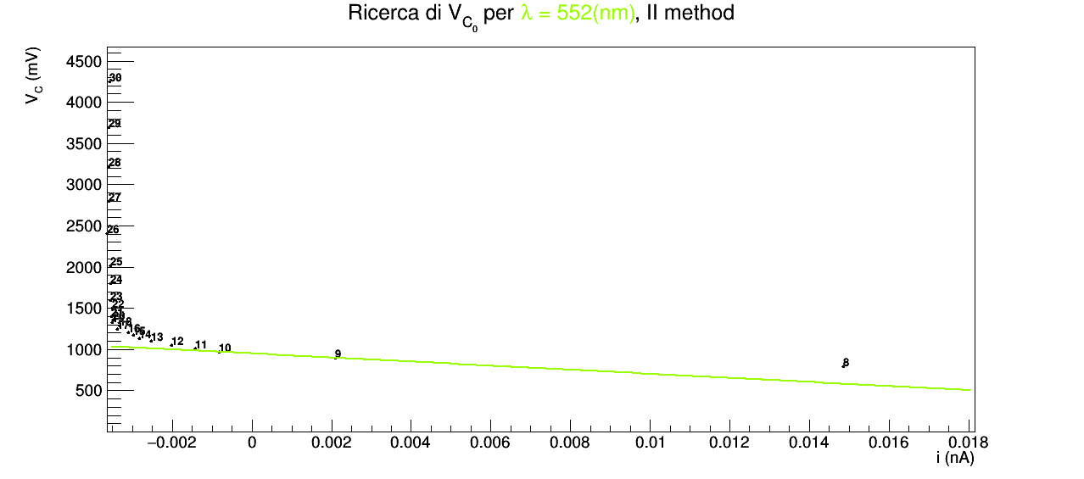
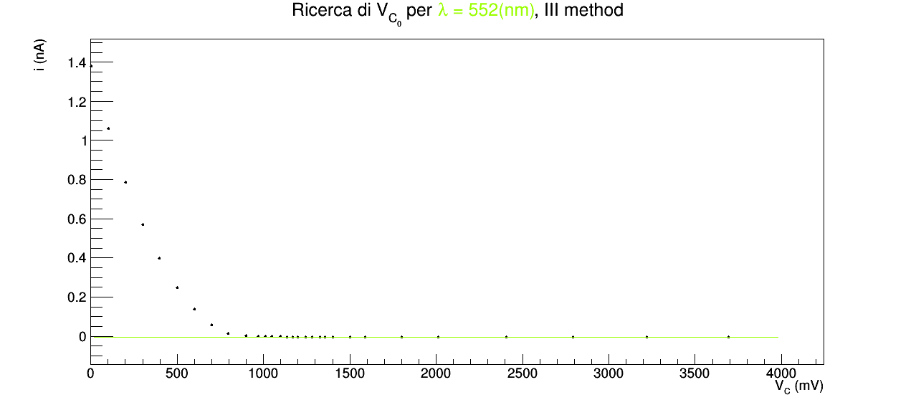
552 | 24 | 26 |  | 543 | 24 | 26 | 0.0025 | 0.0001 | 1.37768 | 0.00001 |  |  |  |  |  |  |  | 467.665 | 35.1853 | 62.1041 |  | 951.5620000 | trascurabile | trascurabile
 |  |  |  |  |  |  | 0.1019 | 0.0001 | 1.05872 | 0.00001
 |  |  |  |  |  |  | 0.2026 | 0.0001 | 0.78763 | 0.00001
 |  |  |  |  |  |  | 0.3007 | 0.0001 | 0.56905 | 0.00001
 |  |  |  |  |  |  | 0.3958 | 0.0001 | 0.39723 | 0.00001
 |  |  |  |  |  |  | 0.5005 | 0.0001 | 0.24794 | 0.00001
 |  |  |  |  |  |  | 0.5995 | 0.0001 | 0.13863 | 0.00001
 |  |  |  |  |  |  | 0.6994 | 0.0001 | 0.05666 | 0.00001
 |  |  |  |  |  |  | 0.7969 | 0.0001 | 0.01485 | 0.00001
 |  |  |  |  |  |  | 0.8996 | 0.0001 | 0.00210 | 0.00001
 |  |  |  |  |  |  | 0.9721 | 0.0001 | -0.00083 | 0.00001
 |  |  |  |  |  |  | 1.012 | 0.001 | -0.00143 | 0.00001
 |  |  |  |  |  |  | 1.051 | 0.001 | -0.00202 | 0.00001
 |  |  |  |  |  |  | 1.099 | 0.001 | -0.00252 | 0.00001
 |  |  |  |  |  |  | 1.135 | 0.001 | -0.00283 | 0.00001
 |  |  |  |  |  |  | 1.168 | 0.001 | -0.00298 | 0.00001
 |  |  |  |  |  |  | 1.200 | 0.001 | -0.00310 | 0.00001
 |  |  |  |  |  |  | 1.242 | 0.001 | -0.00338 | 0.00001
 |  |  |  |  |  |  | 1.281 | 0.001 | -0.00332 | 0.00001
 |  |  |  |  |  |  | 1.329 | 0.001 | -0.00350 | 0.00001
 |  |  |  |  |  |  | 1.358 | 0.001 | -0.00349 | 0.00001
 |  |  |  |  |  |  | 1.403 | 0.001 | -0.00353 | 0.00001
 |  |  |  |  |  |  | 1.500 | 0.001 | -0.00351 | 0.00001
 |  |  |  |  |  |  | 1.590 | 0.001 | -0.00355 | 0.00001
 |  |  |  |  |  |  | 1.801 | 0.001 | -0.00355 | 0.00001
 |  |  |  |  |  |  | 2.012 | 0.001 | -0.00355 | 0.00001
 |  |  |  |  |  |  | 2.407 | 0.001 | -0.00363 | 0.00001
 |  |  |  |  |  |  | 2.793 | 0.001 | -0.00360 | 0.00001
 |  |  |  |  |  |  | 3.218 | 0.001 | -0.00359 | 0.00001
 |  |  |  |  |  |  | 3.694 | 0.001 | -0.00360 | 0.00001
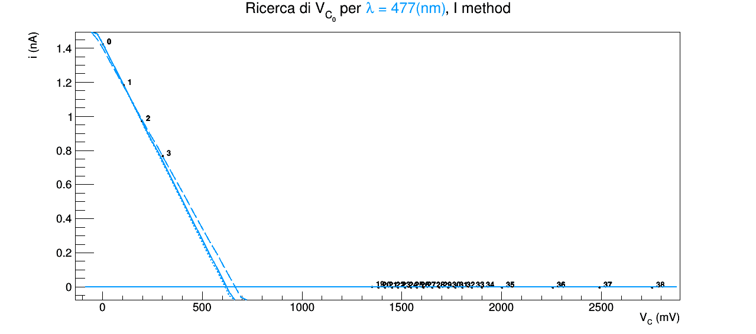
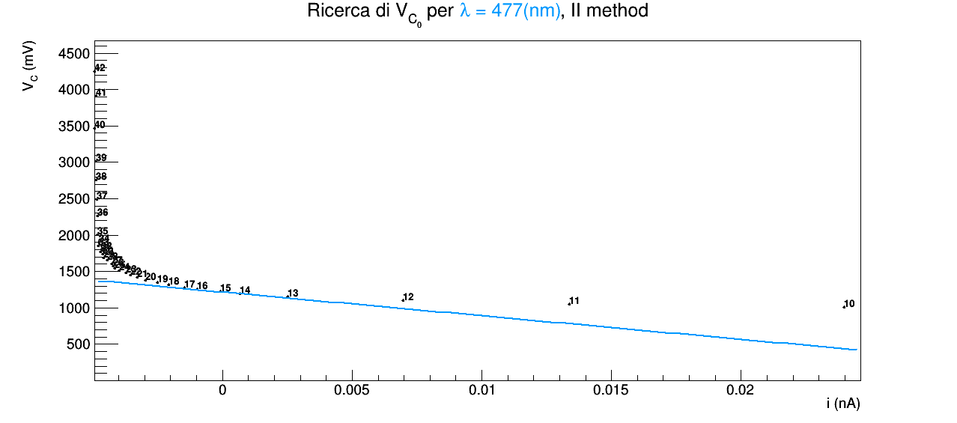
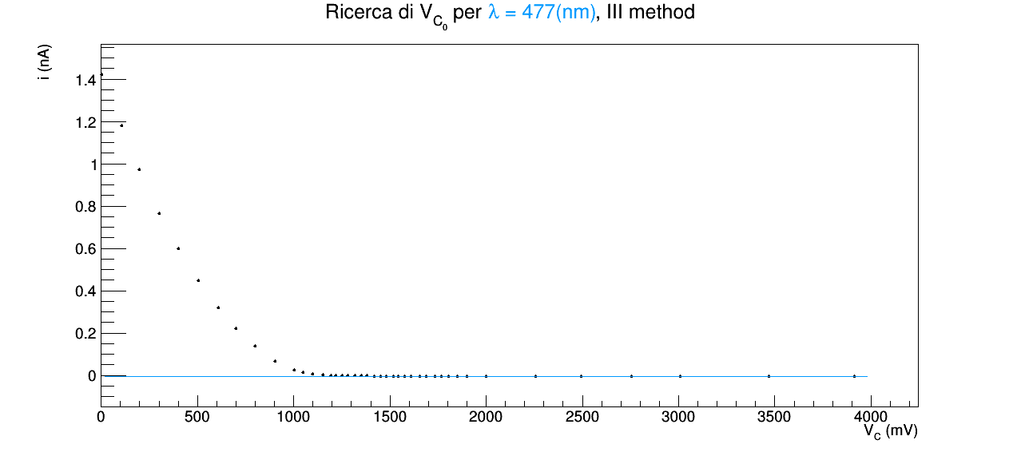
 |  |  |  |  |  |  | 4.244 | 0.001 | -0.00358 | 0.00001
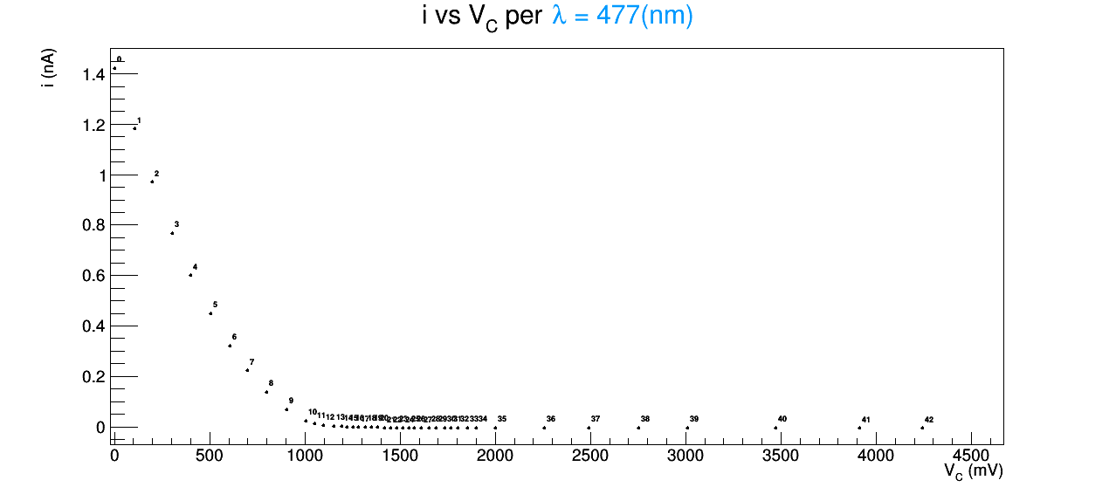
477 | 11 | 11 |  | 628 | 14 | 14 | 0.0023 | 0.0001 | 1.42159 | 0.00001 |  |  |  |  |  |  |  | 621.483 | 9.24713 | 43.4939 |  | 1217.0800000 | trascurabile | trascurabile
 |  |  |  |  |  |  | 0.1056 | 0.0001 | 1.18098 | 0.00001
 |  |  |  |  |  |  | 0.1987 | 0.0001 | 0.97085 | 0.00001
 |  |  |  |  |  |  | 0.3023 | 0.0001 | 0.76679 | 0.00001
 |  |  |  |  |  |  | 0.4000 | 0.0001 | 0.59988 | 0.00001
 |  |  |  |  |  |  | 0.5042 | 0.0001 | 0.44704 | 0.00001
 |  |  |  |  |  |  | 0.6070 | 0.0001 | 0.31903 | 0.00001
 |  |  |  |  |  |  | 0.6996 | 0.0001 | 0.22249 | 0.00001
 |  |  |  |  |  |  | 0.7994 | 0.0001 | 0.13666 | 0.00001
 |  |  |  |  |  |  | 0.9035 | 0.0001 | 0.06688 | 0.00001
 |  |  |  |  |  |  | 1.005 | 0.001 | 0.02397 | 0.00001
 |  |  |  |  |  |  | 1.051 | 0.001 | 0.01337 | 0.00001
 |  |  |  |  |  |  | 1.097 | 0.001 | 0.00698 | 0.00001
 |  |  |  |  |  |  | 1.152 | 0.001 | 0.00253 | 0.00001
 |  |  |  |  |  |  | 1.254 | 0.001 | -0.00096 | 0.00001
 |  |  |  |  |  |  | 1.280 | 0.001 | -0.00147 | 0.00001
 |  |  |  |  |  |  | 1.318 | 0.001 | -0.00208 | 0.00001
 |  |  |  |  |  |  | 1.350 | 0.001 | -0.00251 | 0.00001
 |  |  |  |  |  |  | 1.382 | 0.001 | -0.00296 | 0.00001
 |  |  |  |  |  |  | 1.417 | 0.001 | -0.00328 | 0.00001
 |  |  |  |  |  |  | 1.451 | 0.001 | -0.00353 | 0.00001
 |  |  |  |  |  |  | 1.481 | 0.001 | -0.00372 | 0.00001
 |  |  |  |  |  |  | 1.517 | 0.001 | -0.00399 | 0.00001
 |  |  |  |  |  |  | 1.545 | 0.001 | -0.00414 | 0.00001
 |  |  |  |  |  |  | 1.576 | 0.001 | -0.00421 | 0.00001
 |  |  |  |  |  |  | 1.609 | 0.001 | -0.00427 | 0.00001
 |  |  |  |  |  |  | 1.654 | 0.001 | -0.00444 | 0.00001
 |  |  |  |  |  |  | 1.687 | 0.001 | -0.00459 | 0.00001
 |  |  |  |  |  |  | 1.734 | 0.001 | -0.00462 | 0.00001
 |  |  |  |  |  |  | 1.767 | 0.001 | -0.00471 | 0.00001
 |  |  |  |  |  |  | 1.804 | 0.001 | -0.00468 | 0.00001
 |  |  |  |  |  |  | 1.852 | 0.001 | -0.00477 | 0.00001
 |  |  |  |  |  |  | 1.901 | 0.001 | -0.00476 | 0.00001
 |  |  |  |  |  |  | 2.001 | 0.001 | -0.00480 | 0.00001
 |  |  |  |  |  |  | 2.258 | 0.001 | -0.00482 | 0.00001
 |  |  |  |  |  |  | 2.492 | 0.001 | -0.00484 | 0.00001
 |  |  |  |  |  |  | 2.755 | 0.001 | -0.00488 | 0.00001
 |  |  |  |  |  |  | 3.009 | 0.001 | -0.00486 | 0.00001
 |  |  |  |  |  |  | 3.471 | 0.001 | -0.00492 | 0.00001
 |  |  |  |  |  |  | 3.914 | 0.001 | -0.00486 | 0.00001
 |  |  |  |  |  |  | 4.244 | 0.001 | -0.00492 | 0.00001
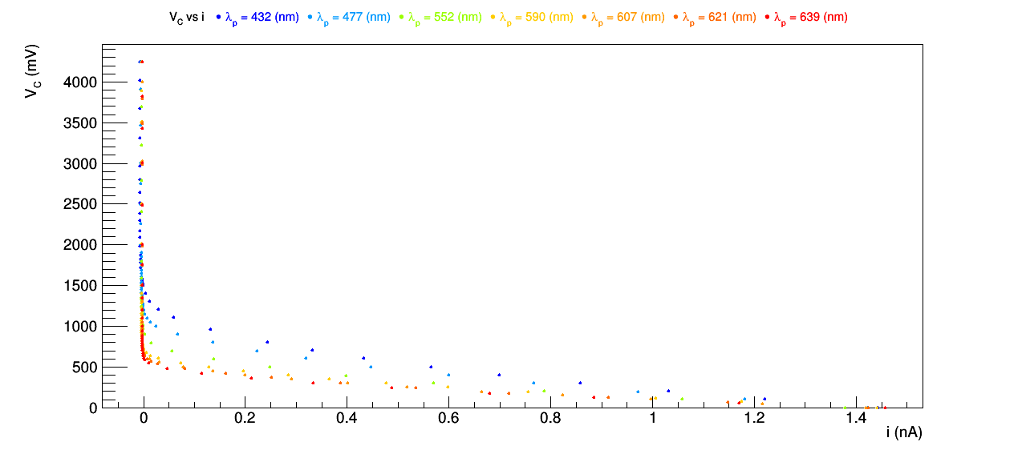
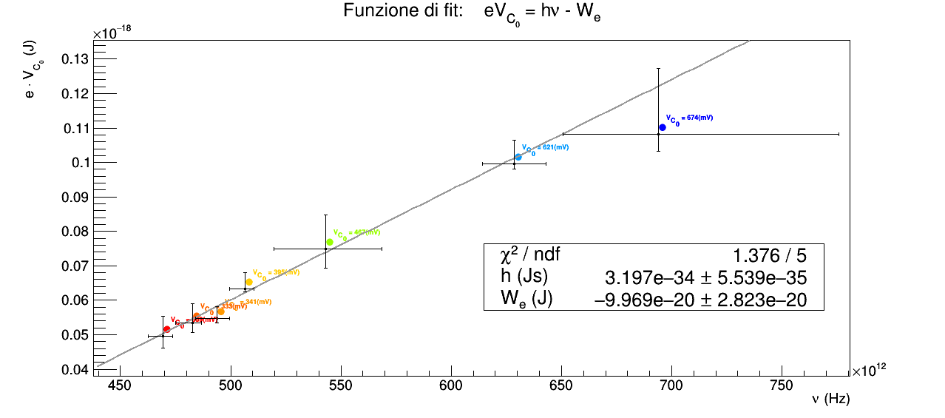
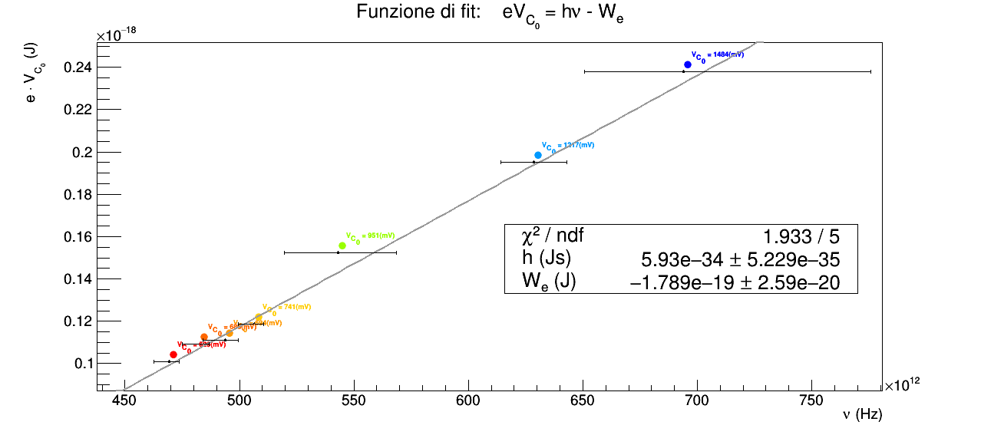
Avremmo potuto anche scegliere manualmente i valori di V_{c0} come ascissa dei punti che a occhio ci sembrano discostarsi da plateau, tuttavia la scelta di quanto si debbano discostarsi è piuttosto arbitraria. Infatti anche indicando al programma di disegnare la retta e i punti con la dimensione di u pixel, dunque sfruttando al massimo la risoluzione possibile, un pixel corrisponde a una certa ampiezza in corrente che dipende dalla grandezze e risoluzione dello schermo, dall'intervallo in corrente tra valore massimo e minimo per un dato LED, che a sua volta dipende dalla . sceglire invece un criterio di distanza di 3sigma ci sembra invece statisticamente più sensato e meno arbitrario, tuttavia è invece piuttosto arbitraria la scelta di .
Possiamo osservare che i valori dei parametri ottenuti con i tre metodi sono dell'ordine di grandezza corretto
tuttavia è difficile stabilire quale metodo sia più corretto, poichè i valori di tensione di arresto variano molto tra i vari metodi e . Non è possibile tuttavia stabilire con certezza quali valori ottenuti sia più corretti, poichè non conoscendo il lavoro di estrazione del metallo depositato nell'ampolla, non è neanche possibile calcolare i valori teorici di tensione di arresto relaitivi ad una data frequenza. Se conosscessimo il lavoro di estrazione potremmo calcolare tali valori teorici e, ad esempio, scartare i valori trovati nei vari metodi che si discostino da essi più di 3σ. Il lavoro di estrazione non dipende solo dal metallo (che conosciamo perchè è Cesio o Argento), ma anche dalla struttura cristallina effettivamente presente nell'esperimento che ci è invece incognita.
Teoricamenet pensiamo che il metodo che stima più accuratamente la tensione di arresto è il terzo, mentre teoricamente il primo e il secondo dovrebbero sottostimare tale valore.
Abbiamo infatti che la discesa iniziale è dovuta al fatto che
la parte in corrente negativa è dovuta alla ionizzazione di blabla
quando la vorretnte si stabilizza su un valore, che chimiamo di plateau, significa che tutti gli elettroni fotoelettrici sono stati arrestati e che si èraggiunta una situazione di equilibrio tra
tenuto conto di ciò possiamo pensare cheil terzo metodo sia il più corretto perchè
hwhhm
t
abbiamo anche pensato dimodificare il terzo metodo selezionando manualmente il valore di Vc0 come quello del primo punto che si discosta visibilme

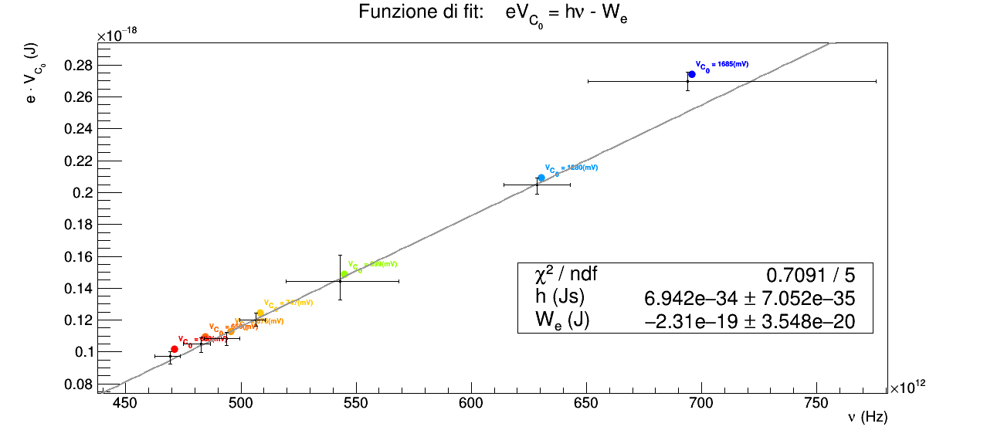

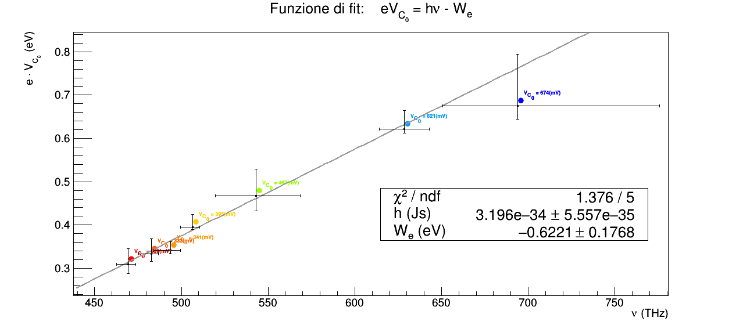
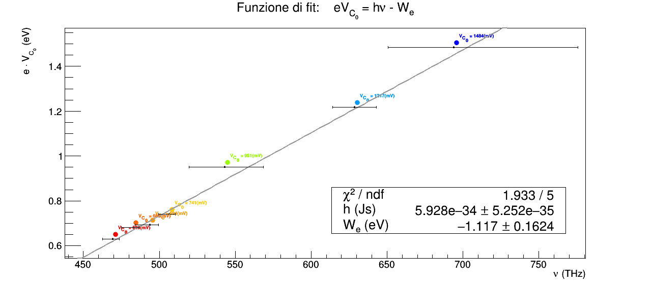

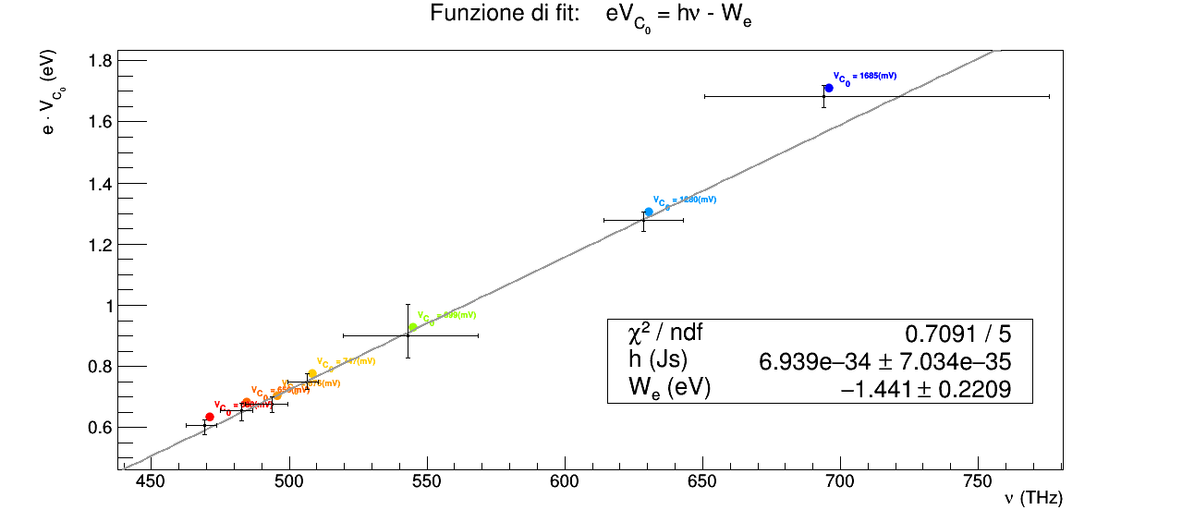

gli ordini di grandezza dei due parametri del fit sono corretti, tuttavia h non è certamente compatibile con un test normale al 5 % di significatività con il valore teorico. Non conoscendo

si può notare come il valore di h ottenuto dal fit è molto viino a quello teorico, tuttavia non sappiamo se ciò sia dovuto effettivamente alla bontà del metodo utilizzato. Provando ad esempio ad apllicare il terzo metodo ai due led blu dei dati del nostro gruppo otteniamo addirittura che la pendenza della retta di fit è negativa. VAle la stessa considerazione

